全体サマリ
20250602_0602vs鎮西学院

デバイスID | 選手名 | ポジション | 計測開始（JST） | 計測終了（JST） | 計測時間 (hh:mm:ss) | 走行距離(m) | %HIR | ハイスピード 距離(m) | スプリント回数 (24.00km/h) | スプリント回数 (20.00km/h) | スプリント回数 (18.00km/h) | スプリント 距離(m) (24.00km/h) | スプリント距離(m) (20.00km/h) | スプリント距離(m) (18.00km/h) | ZONE別走行距離（m） |  |  |  |  |  | 1分毎走行距離(m) | 平均速度（km/h） | 今回最高 速度（km/h） | 高強度 エフォート | 加速回数 (3.0m/s^2) | 加速回数 (2.5m/s^2) | 加速回数 (2.0m/s^2) | 加速度max (m/s^2) | 減速回数 (3.0m/s^2) | 減速回数 (2.5m/s^2) | 減速回数 (2.0m/s^2) | 減速度max (m/s^2) | インパクト回数 |  |  |  |  |  | HMLD(m) | HML/min | HMLC | 消費カロリー (速度)
 |  |  |  |  |  |  |  |  |  |  |  |  |  |  | -5.4km/h | 5.4km/h-12.6km/h | 12.6km/h-18.0km/h | 18.0km/h-23.4km/h | 23.4km/h-28.8km/h | 28.8km/h- |  |  |  |  |  |  |  |  |  |  |  |  | 3G-4G | 4G-5G | 5G-6G | 6G-7G | 7G-8G | 8G-
02 | 平野 凱 | DF | 2025/06/02 11:59:48 | 2025/06/02 13:48:59 | 1:49:11 | 8,861.01 | 4.69% | 415.99 | 4 | 15 | 27 | 42.34 | 255.23 | 415.99 | 2,080.51 | 4,883.47 | 1,450.72 | 367.67 | 79.39 | 0.00 | 94.79 | 5.69 | 26.38 | 161 | 12 | 46 | 143 | 3.52 | 26 | 55 | 158 | -4.33 | 591 | 204 | 56 | 32 | 16 | 15 | 552.78 | 5.91 | 132 | 751.0
03 | 音辻 夏輝 | DF | 2025/06/02 11:59:48 | 2025/06/02 13:48:59 | 1:49:10 | 8,130.73 | 3.60% | 292.98 | 1 | 12 | 23 | 16.87 | 143.18 | 292.98 | 1,882.07 | 4,623.29 | 1,320.78 | 267.03 | 38.49 | 0.00 | 86.98 | 5.22 | 25.81 | 189 | 7 | 47 | 143 | 3.45 | 16 | 59 | 132 | -4.61 | 680 | 256 | 112 | 33 | 8 | 12 | 399.48 | 4.27 | 126 | 692.4
04 | 片山 諒也 | DF | 2025/06/02 11:59:48 | 2025/06/02 13:48:59 | 1:49:11 | 8,232.28 | 4.00% | 328.95 | 6 | 12 | 18 | 90.03 | 222.78 | 328.95 | 2,259.83 | 4,453.48 | 1,168.93 | 243.10 | 107.47 | 0.00 | 88.06 | 5.28 | 27.76 | 296 | 22 | 50 | 124 | 4.07 | 24 | 53 | 115 | -4.53 | 516 | 266 | 125 | 67 | 24 | 28 | 460.43 | 4.93 | 122 | 674.1
05 | 西村 優斗 | DF | 2025/06/02 11:59:48 | 2025/06/02 13:48:59 | 1:49:11 | 9,550.79 | 3.65% | 348.63 | 2 | 11 | 26 | 25.96 | 157.19 | 348.63 | 2,146.52 | 5,410.85 | 1,623.63 | 333.77 | 36.77 | 0.00 | 102.17 | 6.13 | 24.94 | 484 | 19 | 53 | 163 | 3.55 | 26 | 58 | 136 | -4.16 | 972 | 507 | 224 | 107 | 46 | 60 | 474.59 | 5.08 | 136 | 743.3
06 | 大川 琉稀 | MF | 2025/06/02 11:59:48 | 2025/06/02 13:48:59 | 1:49:11 | 10,360.06 | 6.77% | 700.95 | 0 | 22 | 49 | 0.00 | 306.83 | 700.95 | 2,029.86 | 5,253.08 | 2,325.73 | 716.90 | 34.72 | 0.00 | 110.82 | 6.65 | 24.47 | 1,080 | 19 | 69 | 182 | 3.93 | 22 | 64 | 168 | -4.46 | 1,008 | 672 | 464 | 271 | 145 | 159 | 875.67 | 9.37 | 199 | 784.4
07 | 林田 一護 | MF | 2025/06/02 11:59:48 | 2025/06/02 13:48:59 | 1:49:11 | 9,975.73 | 5.37% | 536.10 | 0 | 18 | 37 | 0.00 | 238.07 | 536.10 | 2,173.74 | 4,932.18 | 2,275.37 | 587.20 | 8.06 | 0.00 | 106.71 | 6.40 | 24.04 | 1,225 | 17 | 78 | 229 | 3.63 | 28 | 70 | 251 | -3.76 | 925 | 920 | 594 | 287 | 151 | 148 | 704.08 | 7.53 | 201 | 757.6
08 | 福吉 爽生 | MF | 2025/06/02 11:59:48 | 2025/06/02 13:48:59 | 1:49:11 | 10,755.33 | 7.94% | 853.92 | 6 | 31 | 49 | 82.33 | 491.44 | 853.92 | 1,865.00 | 5,454.19 | 2,517.39 | 795.00 | 124.22 | 0.00 | 115.05 | 6.90 | 26.14 | 790 | 14 | 48 | 183 | 3.87 | 28 | 77 | 172 | -4.19 | 1,073 | 660 | 351 | 195 | 88 | 108 | 1,040.23 | 11.13 | 189 | 779.7
09 | 吉田 悠月 | FW | 2025/06/02 11:59:48 | 2025/06/02 13:48:59 | 1:49:10 | 11,549.92 | 10.97% | 1,267.21 | 11 | 36 | 74 | 177.94 | 627.06 | 1,267.21 | 1,731.96 | 5,912.82 | 2,564.14 | 1,094.96 | 247.09 | 0.00 | 123.55 | 7.41 | 27.03 | 772 | 22 | 74 | 240 | 3.96 | 44 | 114 | 217 | -3.90 | 1,283 | 613 | 317 | 177 | 105 | 96 | 1,533.66 | 16.41 | 261 | 798.6
10 | 山口 惺也 | FW | 2025/06/02 11:59:48 | 2025/06/02 13:48:59 | 1:49:11 | 9,757.74 | 10.65% | 1,039.16 | 4 | 35 | 58 | 63.30 | 592.71 | 1,039.16 | 1,890.59 | 4,158.60 | 2,642.11 | 937.57 | 130.23 | 0.00 | 104.38 | 6.26 | 26.70 | 848 | 27 | 89 | 210 | 3.97 | 35 | 90 | 193 | -4.34 | 1,035 | 665 | 409 | 193 | 104 | 76 | 1,238.17 | 13.24 | 237 | 726.6
11 | 深堀 龍 | FW | 2025/06/02 11:59:48 | 2025/06/02 13:48:59 | 1:49:11 | 11,448.43 | 12.34% | 1,413.14 | 18 | 40 | 73 | 277.99 | 855.88 | 1,413.14 | 1,647.78 | 5,317.15 | 3,034.40 | 1,071.40 | 379.24 | 0.00 | 122.46 | 7.35 | 28.45 | 872 | 26 | 77 | 226 | 3.89 | 43 | 99 | 276 | -4.63 | 1,279 | 680 | 384 | 207 | 84 | 110 | 1,624.05 | 17.37 | 248 | 832.3

0602vs鎮西学院前半
デバイスID | 選手名 | ポジション | 計測開始（JST） | 計測終了（JST） | 計測時間 (hh:mm:ss) | 走行距離(m) | %HIR | ハイスピード 距離(m) | スプリント回数 (24.00km/h) | スプリント回数 (20.00km/h) | スプリント回数 (18.00km/h) | スプリント 距離(m) (24.00km/h) | スプリント距離(m) (20.00km/h) | スプリント距離(m) (18.00km/h) | ZONE別走行距離（m） |  |  |  |  |  | 1分毎走行距離(m) | 平均速度（km/h） | 今回最高 速度（km/h） | 高強度 エフォート | 加速回数 (3.0m/s^2) | 加速回数 (2.5m/s^2) | 加速回数 (2.0m/s^2) | 加速度max (m/s^2) | 減速回数 (3.0m/s^2) | 減速回数 (2.5m/s^2) | 減速回数 (2.0m/s^2) | 減速度max (m/s^2) | インパクト回数 |  |  |  |  |  | HMLD(m) | HML/min | HMLC | 消費カロリー (速度)
 |  |  |  |  |  |  |  |  |  |  |  |  |  |  | -5.4km/h | 5.4km/h-12.6km/h | 12.6km/h-18.0km/h | 18.0km/h-23.4km/h | 23.4km/h-28.8km/h | 28.8km/h- |  |  |  |  |  |  |  |  |  |  |  |  | 3G-4G | 4G-5G | 5G-6G | 6G-7G | 7G-8G | 8G-
02 | 平野 凱 | DF | 2025/06/02 11:59:48 | 2025/06/02 12:34:59 | 0:35:11 | 3,437.62 | 6.01% | 206.50 | 2 | 7 | 13 | 16.89 | 123.86 | 206.50 | 729.94 | 1,840.21 | 646.41 | 188.13 | 32.91 | 0.00 | 97.71 | 5.86 | 25.50 | 64 | 6 | 15 | 65 | 3.51 | 11 | 27 | 73 | -4.33 | 271 | 85 | 19 | 13 | 7 | 6 | 267.07 | 7.59 | 56 | 290.7
03 | 音辻 夏輝 | DF | 2025/06/02 11:59:48 | 2025/06/02 12:34:59 | 0:35:11 | 3,040.85 | 3.82% | 116.24 | 0 | 5 | 10 | 0.00 | 47.15 | 116.24 | 639.59 | 1,640.28 | 641.63 | 108.53 | 10.82 | 0.00 | 86.43 | 5.19 | 24.86 | 83 | 3 | 26 | 66 | 3.45 | 10 | 29 | 61 | -4.61 | 256 | 107 | 44 | 15 | 5 | 6 | 165.48 | 4.70 | 63 | 286.0
04 | 片山 諒也 | DF | 2025/06/02 11:59:48 | 2025/06/02 12:34:59 | 0:35:11 | 3,029.65 | 3.98% | 120.64 | 3 | 5 | 7 | 40.12 | 86.63 | 120.64 | 853.82 | 1,556.29 | 487.47 | 83.79 | 48.28 | 0.00 | 86.11 | 5.17 | 27.20 | 136 | 7 | 23 | 53 | 3.47 | 14 | 30 | 52 | -3.56 | 192 | 102 | 54 | 38 | 9 | 11 | 181.96 | 5.17 | 61 | 260.8
05 | 西村 優斗 | DF | 2025/06/02 11:59:48 | 2025/06/02 12:34:59 | 0:35:11 | 3,388.19 | 2.88% | 97.64 | 1 | 3 | 7 | 12.38 | 51.86 | 97.64 | 832.29 | 1,836.28 | 621.99 | 79.91 | 17.73 | 0.00 | 96.30 | 5.78 | 24.94 | 175 | 6 | 19 | 70 | 3.55 | 8 | 25 | 62 | -3.65 | 340 | 176 | 87 | 37 | 14 | 22 | 130.65 | 3.71 | 49 | 276.2
...
0602vs鎮西学院延長後半
04 | 片山 諒也 | DF | 2025/06/02 13:37:36 | 2025/06/02 13:48:59 | 0:11:23 | 870.17 | 9.35% | 81.40 | 1 | 2 | 3 | 12.49 | 60.23 | 81.40 | 283.96 | 446.78 | 58.04 | 62.41 | 18.99 | 0.00 | 76.44 | 4.59 | 25.18 | 30 | 1 | 1 | 8
05 | 西村 優斗 | DF | 2025/06/02 13:37:36 | 2025/06/02 13:48:59 | 0:11:23 | 1,005.42 | 5.17% | 52.01 | 1 | 1 | 2 | 13.58 | 23.80 | 52.01 | 277.36 | 581.02 | 95.03 | 35.64 | 16.38 | 0.00 | 88.32 | 5.30 | 24.93 | 41 | 0 | 1 | 10
06 | 大川 琉稀 | MF | 2025/06/02 13:37:36 | 2025/06/02 13:48:59 | 0:11:23 | 1,220.66 | 5.95% | 72.58 | 0 | 2 | 7 | 0.00 | 27.63 | 72.58 | 259.57 | 628.85 | 247.00 | 85.24 | 0.00 | 0.00 | 107.23 | 6.44 | 22.74 | 134 | 1 | 10 | 22
07 | 林田 一護 | MF | 2025/06/02 13:37:36 | 2025/06/02 13:48:59 | 0:11:23 | 1,057.71 | 3.85% | 40.75 | 0 | 1 | 3 | 0.00 | 13.92 | 40.75 | 289.54 | 489.03 | 235.50 | 43.64 | 0.00 | 0.00 | 92.92 | 5.58 | 21.44 | 137 | 2 | 6 | 18
08 | 福吉 爽生 | MF | 2025/06/02 13:37:36 | 2025/06/02 13:48:59 | 0:11:23 | 1,176.49 | 9.23% | 108.62 | 1 | 3 | 7 | 11.03 | 59.21 | 108.62 | 239.03 | 567.07 | 255.81 | 94.46 | 20.11 | 0.00 | 103.35 | 6.20 | 25.18 | 78 | 1 | 2 | 11
09 | 吉田 悠月 | FW | 2025/06/02 13:37:36 | 2025/06/02 13:48:59 | 0:11:23 | 1,414.66 | 9.38% | 132.75 | 0 | 2 | 8 | 0.00 | 24.12 | 132.75 | 238.60 | 638.75 | 389.64 | 143.80 | 3.86 | 0.00 | 124.27 | 7.46 | 23.82 | 96 | 3 | 11 | 40
10 | 山口 惺也 | FW | 2025/06/02 13:37:36 | 2025/06/02 13:48:59 | 0:11:23 | 1,325.91 | 11.83% | 156.88 | 1 | 8 | 10 | 9.66 | 94.11 | 156.88 | 224.12 | 518.86 | 421.20 | 144.21 | 17.52 | 0.00 | 116.48 | 6.99 | 25.11 | 126 | 4 | 22 | 40
11 | 深堀 龍 | FW | 2025/06/02 13:37:36 | 2025/06/02 13:48:59 | 0:11:23 | 1,427.74 | 12.38% | 176.77 | 3 | 6 | 8 | 57.95 | 142.05 | 176.77 | 191.78 | 693.13 | 364.20 | 111.75 | 67.05 | 0.00 | 125.42 | 7.53 | 27.77 | 114 | 7 | 10 | 25

0602vs鎮西学院前半 平均ポジション |  |  |  |  | 0602vs鎮西学院後半 平均ポジション |  |  |  |  |  |  |  | 0602vs鎮西学院延長前半 平均ポジション |  |  |  |  |  |  |  | 0602vs鎮西学院延長後半 平均ポジション
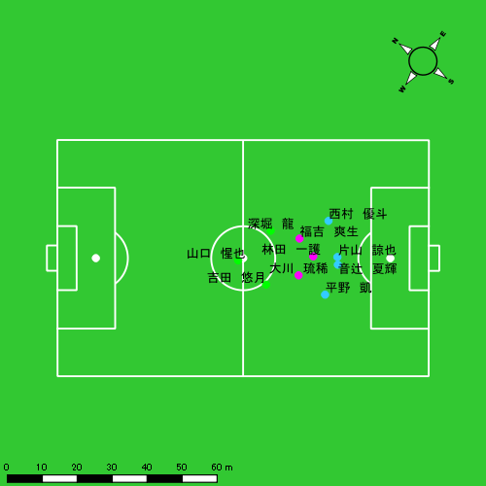 |  |  |  |  | 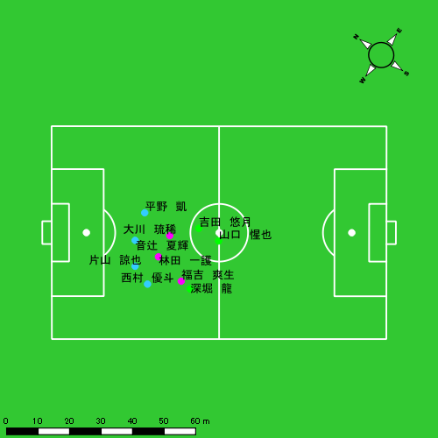 |  |  |  |  |  |  |  | 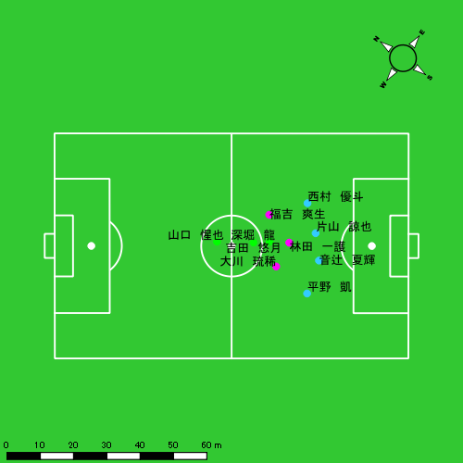 |  |  |  |  |  |  |  | 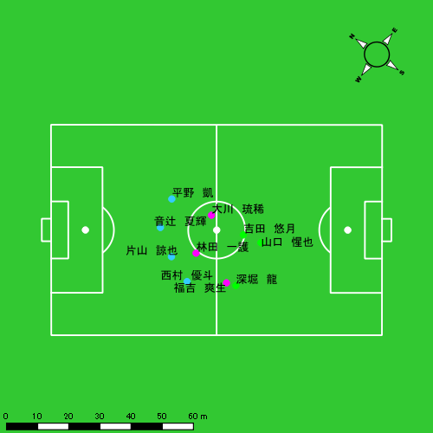

スプリント回数とハイスピード距離、加減速回数について
スプリント回数1…24.00km/hを超えた回数
スプリント回数2…20.00km/hを超えた回数
スプリント回数3…18.00km/hを超えた回数
ハイスピード距離…18.00km/hを超えた状態での移動距離
加減速回数…加速度が3.0m/s^2を超えて加速または減速した回数
加減速回数2…加速度が2.5m/s^2を超えて加速または減速した回数
加減速回数3…加速度が2.0m/s^2を超えて加速または減速した回数
前後バランス…プラス～前傾姿勢, マイナス～後傾姿勢
...

全体走行グラフ
速度ゾーングラフ

 | -5.4km/h | 5.4km/h-12.6km/h | 12.6km/h-18.0km/h | 18.0km/h-23.4km/h | 23.4km/h-28.8km/h | 28.8km/h-
平野 凱 | 2,080.51 | 4,883.47 | 1,450.72 | 367.67 | 79.39 | 0.00
音辻 夏輝 | 1,882.07 | 4,623.29 | 1,320.78 | 267.03 | 38.49 | 0.00
片山 諒也 | 2,259.83 | 4,453.48 | 1,168.93 | 243.10 | 107.47 | 0.00
西村 優斗 | 2,146.52 | 5,410.85 | 1,623.63 | 333.77 | 36.77 | 0.00
大川 琉稀 | 2,029.86 | 5,253.08 | 2,325.73 | 716.90 | 34.72 | 0.00
林田 一護 | 2,173.74 | 4,932.18 | 2,275.37 | 587.20 | 8.06 | 0.00
福吉 爽生 | 1,865.00 | 5,454.19 | 2,517.39 | 795.00 | 124.22 | 0.00
吉田 悠月 | 1,731.96 | 5,912.82 | 2,564.14 | 1,094.96 | 247.09 | 0.00
山口 惺也 | 1,890.59 | 4,158.60 | 2,642.11 | 937.57 | 130.23 | 0.00
深堀 龍 | 1,647.78 | 5,317.15 | 3,034.40 | 1,071.40 | 379.24 | 0.00

速度ゾーン（時間割合, セッション別）
速度ゾーン（時間割合詳細）
 | ZONE1 | ZONE2 | ZONE3 | ZONE4 | ZONE5 | ZONE6
0602vs鎮西学院前半 | 52.23% | 36.45% | 8.89% | 2.04% | 0.40% | 0.00% | 0602vs鎮西学院前半 0 - 15 | 51.89% | 36.86% | 9.05% | 1.79% | 0.40% | 0.00%
0602vs鎮西学院後半 | 49.04% | 39.28% | 9.39% | 2.04% | 0.24% | 0.00% | 15 - 30 | 53.34% | 36.56% | 7.72% | 2.00% | 0.38% | 0.00%
0602vs鎮西学院延長前半 | 42.97% | 45.06% | 9.77% | 2.10% | 0.10% | 0.00% | 30 - | 49.97% | 34.95% | 11.81% | 2.83% | 0.43% | 0.00%
0602vs鎮西学院延長後半 | 55.12% | 34.45% | 8.04% | 2.01% | 0.38% | 0.00% | 0602vs鎮西学院後半 0 - 15 | 51.03% | 36.36% | 9.75% | 2.49% | 0.38% | 0.00%
 |  |  |  |  |  |  | 15 - 30 | 46.74% | 41.92% | 9.46% | 1.70% | 0.18% | 0.00%
 |  |  |  |  |  |  | 30 - | 49.72% | 39.90% | 8.47% | 1.81% | 0.10% | 0.00%
 |  |  |  |  |  |  | 0602vs鎮西学院延長前半 0 - | 42.97% | 45.06% | 9.77% | 2.10% | 0.10% | 0.00%
 |  |  |  |  |  |  | 0602vs鎮西学院延長後半 0 - | 55.12% | 34.45% | 8.04% | 2.01% | 0.38% | 0.00%

合計 / 走行距離
平均 / 走行距離
0602vs鎮西学院前半 0 - 15 | 15406.03 | 1358.97 | 1622.37 | 1701.01 | 1099.57 | 54.82 | 109.92 | 183.51 | 6.80% | 3.95% | 6.77% | 10.62% | 102.71 | 90.60 | 108.16 | 113.40 | 7.33 | 3.65 | 7.33 | 12.23 | 11 | 0.75 | 0.66666666667 | 2 | 167.81 | 11.05 | 10.24 | 30.96
15 - 30 | 15082.24 | 1349.17 | 1573.80 | 1654.72 | 1203.90 | 63.77 | 90.93 | 225.35 | 7.60% | 4.71% | 5.72% | 13.35% | 100.55 | 89.94 | 104.92 | 110.31 | 8.03 | 4.25 | 6.06 | 15.02 | 12 | 0.75 | 0 | 3 | 142.26 | 6.30 | 0.00 | 39.02
30 - | 5687.18 | 515.67 | 599.43 | 608.74 | 552.53 | 16.67 | 43.10 | 118.85 | 9.35% | 3.26% | 7.09% | 19.73% | 109.72 | 99.49 | 115.65 | 117.44 | 10.66 | 3.22 | 8.32 | 22.93 | 3 | 0 | 0.33333333333 | 0.66666666667 | 74.68 | 0.00 | 6.59 | 18.31
0602vs鎮西学院後半 0 - 15 | 16030.46 | 1407.69 | 1737.68 | 1728.88 | 1431.64 | 65.75 | 177.08 | 212.46 | 8.57% | 4.58% | 10.12% | 12.32% | 106.87 | 93.85 | 115.85 | 115.26 | 9.54 | 4.38 | 11.81 | 14.16 | 10 | 0.5 | 0.33333333333 | 2.3333333333 | 149.58 | 7.03 | 4.62 | 35.86
15 - 30 | 16244.15 | 1473.33 | 1705.01 | 1745.26 | 905.96 | 22.67 | 94.69 | 177.07 | 5.29% | 1.47% | 5.53% | 10.14% | 108.29 | 98.22 | 113.67 | 116.35 | 6.04 | 1.51 | 6.31 | 11.80 | 5 | 0 | 0.33333333333 | 1.3333333333 | 64.25 | 0.00 | 2.31 | 19.10
30 - | 7393.70 | 656.82 | 760.10 | 828.70 | 401.74 | 27.82 | 28.20 | 68.63 | 5.36% | 4.34% | 3.65% | 8.42% | 107.16 | 95.19 | 110.16 | 120.10 | 5.82 | 4.03 | 4.09 | 9.95 | 1 | 0.25 | 0 | 0 | 19.10 | 4.77 | 0.00 | 0.00
0602vs鎮西学院延長前半 0 - | 11513.19 | 1022.94 | 1212.64 | 1261.17 | 699.34 | 41.64 | 79.09 | 98.50 | 5.91% | 4.10% | 6.48% | 7.75% | 114.94 | 102.12 | 121.06 | 125.91 | 6.98 | 4.16 | 7.90 | 9.83 | 1 | 0 | 0 | 0.33333333333 | 21.87 | 0.00 | 0.00 | 7.29
0602vs鎮西学院延長後半 0 - | 11256.66 | 908.37 | 1151.62 | 1389.44 | 902.35 | 53.50 | 73.98 | 155.47 | 7.61% | 5.88% | 6.34% | 11.20% | 98.89 | 79.80 | 101.17 | 122.06 | 7.93 | 4.70 | 6.50 | 13.66 | 9 | 1 | 0.33333333333 | 1.3333333333 | 137.24 | 14.65 | 3.68 | 22.54

合計 / ハイスピード距離
平均 / ハイスピード距離

平均 / %HIR
平均 / %HIR

平均 / １分毎走行距離
平均 / １分毎走行距離

平均 / １分毎ハイスピード距離
平均 / １分毎ハイスピード距離

合計 / スプリント回数
平均 / スプリント回数

合計 / スプリント距離
平均 / スプリント距離

平野 凱
...
 | 計測開始（JST） | 計測終了（JST） | ディフェンディング サード | ミドル サード | アタッキング サード |  | ZONE1 (m, hh:mm:ss) |  | ZONE2 (m, hh:mm:ss) |  | ZONE3 (m, hh:mm:ss) |  | ZONE4 (m, hh:mm:ss) |  | ZONE5 (m, hh:mm:ss) |  | ZONE6 (m, hh:mm:ss) |  | 合計
0602vs鎮西学院前半 | 2025/06/02 11:59:48 - 2025/06/02 12:14:47 |  | 54.83% | 45.17% | 0.00% | 0602vs鎮西学院前半 0 - 15 | 325.88 | 0:08:10 | 796.23 | 0:05:33 | 230.67 | 0:00:58 | 88.01 | 0:00:15 | 21.80 | 0:00:03 | 0.00 | 0:00:00 | 1,462.59
 | 2025/06/02 12:14:48 - 2025/06/02 12:29:47 |  | 60.20% | 39.80% | 0.00% | 15 - 30 | 304.18 | 0:08:12 | 747.17 | 0:05:20 | 287.50 | 0:01:10 | 88.92 | 0:00:16 | 11.12 | 0:00:02 | 0.00 | 0:00:00 | 1,438.89
 | 2025/06/02 12:29:48 - 2025/06/02 12:34:58 |  | 85.69% | 14.31% | 0.00% | 30 - | 99.88 | 0:02:31 | 296.81 | 0:02:07 | 128.24 | 0:00:31 | 11.21 | 0:00:02 | 0.00 | 0:00:00 | 0.00 | 0:00:00 | 536.14
0602vs鎮西学院後半 | 2025/06/02 12:45:36 - 2025/06/02 13:00:35 |  | 60.38% | 39.62% | 0.00% | 0602vs鎮西学院後半 0 - 15 | 344.50 | 0:08:35 | 789.74 | 0:05:27 | 177.44 | 0:00:44 | 58.50 | 0:00:10 | 24.25 | 0:00:04 | 0.00 | 0:00:00 | 1,394.43
 | 2025/06/02 13:00:36 - 2025/06/02 13:15:35 |  | 65.73% | 34.27% | 0.00% | 15 - 30 | 321.12 | 0:07:34 | 839.02 | 0:06:15 | 277.36 | 0:01:07 | 17.04 | 0:00:03 | 0.00 | 0:00:00 | 0.00 | 0:00:00 | 1,454.54
 | 2025/06/02 13:15:36 - 2025/06/02 13:22:29 |  | 76.07% | 23.93% | 0.00% | 30 - | 169.56 | 0:03:44 | 398.62 | 0:02:54 | 49.91 | 0:00:12 | 16.77 | 0:00:03 | 1.37 | 0:00:00 | 0.00 | 0:00:00 | 636.23
0602vs鎮西学院延長前半 | 2025/06/02 13:26:07 - 2025/06/02 13:36:07 |  | 60.40% | 39.60% | 0.00% | 0602vs鎮西学院延長前半 0 - | 244.06 | 0:05:13 | 526.40 | 0:04:04 | 142.41 | 0:00:35 | 52.99 | 0:00:09 | 1.31 | 0:00:00 | 0.00 | 0:00:00 | 967.18
0602vs鎮西学院延長後半 | 2025/06/02 13:37:36 - 2025/06/02 13:48:58 |  | 2.54% | 66.06% | 31.39% | 0602vs鎮西学院延長後半 0 - | 271.33 | 0:07:05 | 489.48 | 0:03:30 | 157.19 | 0:00:38 | 34.23 | 0:00:06 | 19.55 | 0:00:03 | 0.00 | 0:00:00 | 971.78
 |  |  |  |  |  |  | 2,080.51 | 0:51:05 | 4,883.47 | 0:35:12 | 1,450.72 | 0:05:56 | 367.67 | 0:01:05 | 79.39 | 0:00:12 | 0.00 | 0:00:00 | 8,861.77

速度ゾーン（時間割合）グラフ
速度ゾーン（時間割合, セッション別）
速度ゾーン（時間割合詳細）
ZONE1 | ZONE2 | ZONE3 | ZONE4 | ZONE5 | ZONE6 | 0602vs鎮西学院前半 | 53.69% | 36.97% | 7.54% | 1.57% | 0.23% | 0.00% | 0602vs鎮西学院前半 0 - 15 | 54.50% | 36.99% | 6.49% | 1.67% | 0.36% | 0.00%
0:51:05 | 0:35:12 | 0:05:56 | 0:01:05 | 0:00:12 | 0:00:00 | 0602vs鎮西学院後半 | 53.90% | 39.61% | 5.58% | 0.73% | 0.17% | 0.00% | 15 - 30 | 54.64% | 35.58% | 7.80% | 1.80% | 0.18% | 0.00%
 |  |  |  |  |  | 0602vs鎮西学院延長前半 | 52.05% | 40.67% | 5.76% | 1.50% | 0.03% | 0.00% | 30 - | 48.55% | 40.96% | 9.84% | 0.64% | 0.00% | 0.00%
 |  |  |  |  |  | 0602vs鎮西学院延長後半 | 62.25% | 30.81% | 5.62% | 0.91% | 0.41% | 0.00% | 0602vs鎮西学院後半 0 - 15 | 57.20% | 36.38% | 4.89% | 1.13% | 0.40% | 0.00%
 |  |  |  |  |  |  |  |  |  |  |  |  | 15 - 30 | 50.47% | 41.69% | 7.49% | 0.36% | 0.00% | 0.00%
 |  |  |  |  |  |  |  |  |  |  |  |  | 30 - | 54.20% | 42.13% | 2.95% | 0.68% | 0.05% | 0.00%
 |  |  |  |  |  |  |  |  |  |  |  |  | 0602vs鎮西学院延長前半 0 - | 52.05% | 40.67% | 5.76% | 1.50% | 0.03% | 0.00%
 |  |  |  |  |  |  |  |  |  |  |  |  | 0602vs鎮西学院延長後半 0 - | 62.25% | 30.81% | 5.62% | 0.91% | 0.41% | 0.00%

1分毎走行距離
1分毎ハイスピード距離
速度ゾーングラフ
0602vs鎮西学院前半 0 - 15 | 97.505808298 | 7.3201893271
15 - 30 | 95.919533893 | 5.9900836726
30 - | 103.43514394 | 1.3207353069
0602vs鎮西学院後半 0 - 15 | 92.922972179 | 5.3743888126
15 - 30 | 96.969099646 | 0.4481901759
30 - | 92.169626186 | 2.629078815
0602vs鎮西学院延長前半 0 - | 96.539683979 | 5.2179779565
0602vs鎮西学院延長後半 0 - | 85.369094256 | 4.5457111069

少ない 出現率 多い
少ない 出現率 多い
少ない 出現率 多い
少ない 出現率 多い
0602vs鎮西学院前半 平均ポジション |  |  |  |  | 0602vs鎮西学院前半 ハイスピードゾーン |  |  |  |  |  |  | 0602vs鎮西学院前半 スプリントゾーン1 |  |  |  |  |  |  | 0602vs鎮西学院前半 スプリントゾーン2 | 0602vs鎮西学院前半 スプリントゾーン3
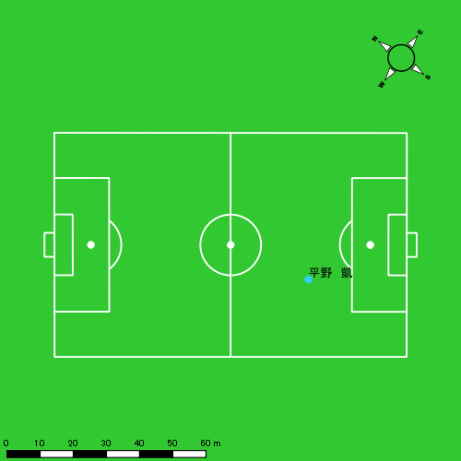 |  |  |  |  | 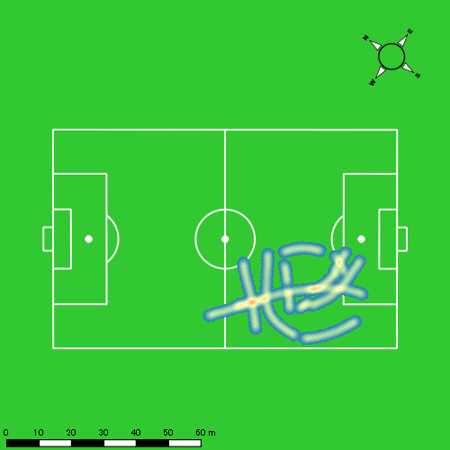 |  |  |  |  |  |  | 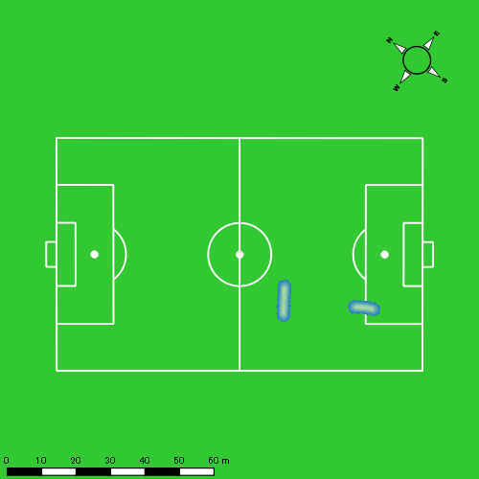 |  |  |  |  |  |  | 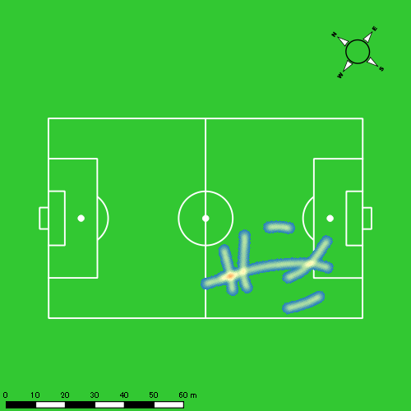
0602vs鎮西学院後半 平均ポジション |  |  |  |  | 0602vs鎮西学院後半 ハイスピードゾーン |  |  |  |  |  |  | 0602vs鎮西学院後半 スプリントゾーン1 |  |  |  |  |  |  | 0602vs鎮西学院後半 スプリントゾーン2 | 0602vs鎮西学院後半 スプリントゾーン3
少ない 出現率 多い
少ない 出現率 多い
少ない 出現率 多い
少ない 出現率 多い
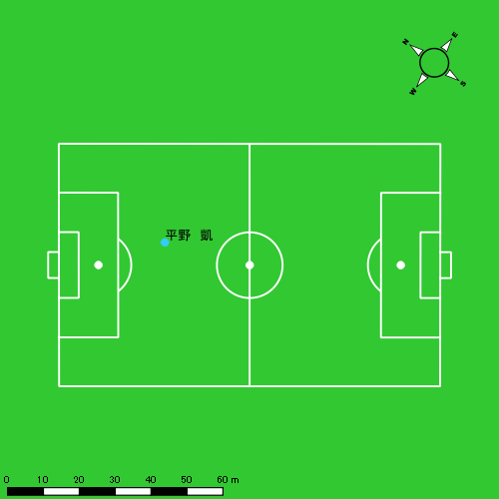 |  |  |  |  | 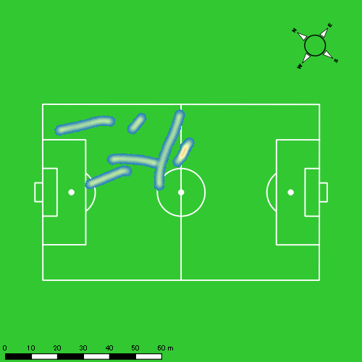 |  |  |  |  |  |  | 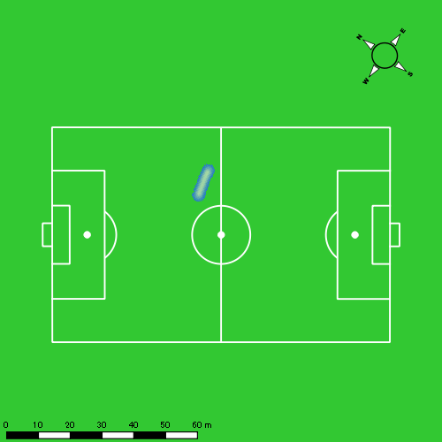 |  |  |  |  |  |  | 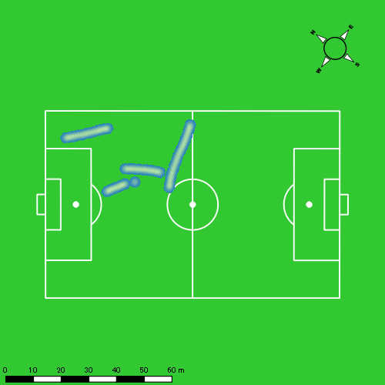
0602vs鎮西学院延長前半 平均ポジション |  |  |  |  | 0602vs鎮西学院延長前半 ハイスピードゾーン |  |  |  |  |  |  | 0602vs鎮西学院延長前半 スプリントゾーン2 |  |  |  |  |  |  | 0602vs鎮西学院延長前半 スプリントゾーン3
少ない 出現率 多い
少ない 出現率 多い
少ない 出現率 多い
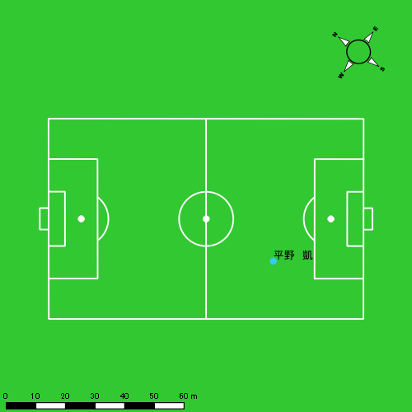 |  |  |  |  | 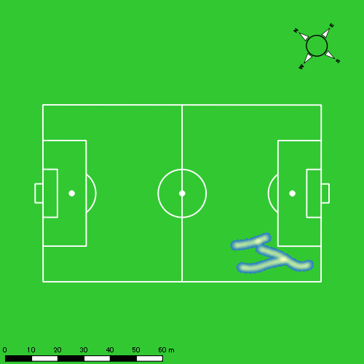 |  |  |  |  |  |  | 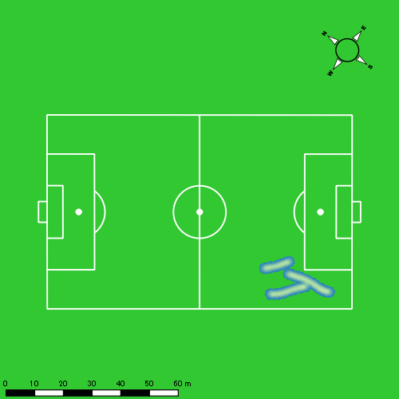
0602vs鎮西学院延長後半 平均ポジション |  |  |  |  | 0602vs鎮西学院延長後半 ハイスピードゾーン |  |  |  |  |  |  | 0602vs鎮西学院延長後半 スプリントゾーン1 |  |  |  |  |  |  | 0602vs鎮西学院延長後半 スプリントゾーン2 | 0602vs鎮西学院延長後半 スプリントゾーン3
少ない 出現率 多い
少ない 出現率 多い
少ない 出現率 多い
少ない 出現率 多い
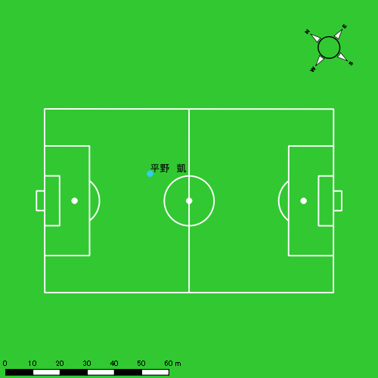 |  |  |  |  | 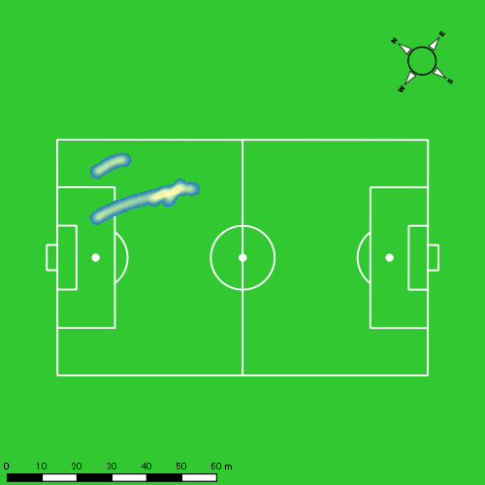 |  |  |  |  |  |  | 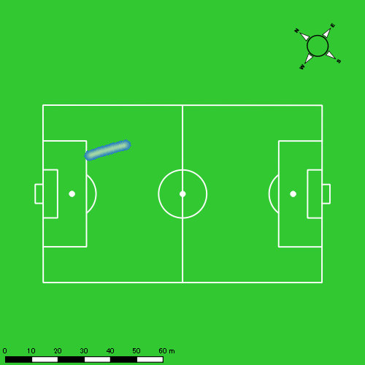 |  |  |  |  |  |  | 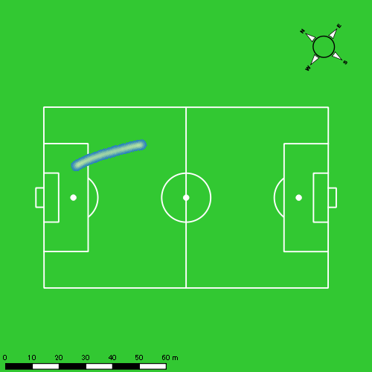

音辻 夏輝
...
 | 計測開始（JST） | 計測終了（JST） | ディフェンディング サード | ミドル サード | アタッキング サード |  | ZONE1 (m, hh:mm:ss) |  | ZONE2 (m, hh:mm:ss) |  | ZONE3 (m, hh:mm:ss) |  | ZONE4 (m, hh:mm:ss) |  | ZONE5 (m, hh:mm:ss) |  | ZONE6 (m, hh:mm:ss) |  | 合計
0602vs鎮西学院前半 | 2025/06/02 11:59:48 - 2025/06/02 12:14:47 |  | 65.34% | 34.66% | 0.00% | 0602vs鎮西学院前半 0 - 15 | 278.07 | 0:08:53 | 721.90 | 0:05:07 | 224.12 | 0:00:55 | 27.61 | 0:00:05 | 4.05 | 0:00:01 | 0.00 | 0:00:00 | 1,255.75
 | 2025/06/02 12:14:48 - 2025/06/02 12:29:47 |  | 73.39% | 26.61% | 0.00% | 15 - 30 | 253.38 | 0:08:35 | 701.07 | 0:05:03 | 283.95 | 0:01:09 | 61.36 | 0:00:11 | 6.77 | 0:00:01 | 0.00 | 0:00:00 | 1,306.54
 | 2025/06/02 12:29:48 - 2025/06/02 12:34:58 |  | 88.41% | 11.59% | 0.00% | 30 - | 108.15 | 0:03:04 | 217.31 | 0:01:31 | 133.56 | 0:00:32 | 19.55 | 0:00:04 | 0.00 | 0:00:00 | 0.00 | 0:00:00 | 478.57
0602vs鎮西学院後半 | 2025/06/02 12:45:36 - 2025/06/02 13:00:35 |  | 63.38% | 36.62% | 0.00% | 0602vs鎮西学院後半 0 - 15 | 325.80 | 0:08:38 | 723.52 | 0:05:12 | 242.51 | 0:00:58 | 61.82 | 0:00:11 | 0.00 | 0:00:00 | 0.00 | 0:00:00 | 1,353.65
 | 2025/06/02 13:00:36 - 2025/06/02 13:15:35 |  | 71.55% | 28.45% | 0.00% | 15 - 30 | 288.62 | 0:07:47 | 865.97 | 0:06:24 | 191.14 | 0:00:47 | 14.23 | 0:00:03 | 0.00 | 0:00:00 | 0.00 | 0:00:00 | 1,359.95
 | 2025/06/02 13:15:36 - 2025/06/02 13:22:29 |  | 84.17% | 15.83% | 0.00% | 30 - | 155.69 | 0:03:56 | 347.34 | 0:02:31 | 81.21 | 0:00:20 | 40.58 | 0:00:07 | 0.00 | 0:00:00 | 0.00 | 0:00:00 | 624.82
0602vs鎮西学院延長前半 | 2025/06/02 13:26:07 - 2025/06/02 13:36:07 |  | 73.76% | 26.24% | 0.00% | 0602vs鎮西学院延長前半 0 - | 211.69 | 0:05:05 | 603.87 | 0:04:22 | 112.99 | 0:00:27 | 28.21 | 0:00:05 | 9.52 | 0:00:01 | 0.00 | 0:00:00 | 966.27
0602vs鎮西学院延長後半 | 2025/06/02 13:37:36 - 2025/06/02 13:48:58 |  | 0.00% | 59.88% | 40.12% | 0602vs鎮西学院延長後半 0 - | 260.68 | 0:07:50 | 442.31 | 0:03:15 | 51.31 | 0:00:13 | 13.66 | 0:00:02 | 18.16 | 0:00:03 | 0.00 | 0:00:00 | 786.12
 |  |  |  |  |  |  | 1,882.07 | 0:53:49 | 4,623.29 | 0:33:25 | 1,320.78 | 0:05:21 | 267.03 | 0:00:48 | 38.49 | 0:00:06 | 0.00 | 0:00:00 | 8,131.66

速度ゾーン（時間割合）グラフ
速度ゾーン（時間割合, セッション別）
速度ゾーン（時間割合詳細）
ZONE1 | ZONE2 | ZONE3 | ZONE4 | ZONE5 | ZONE6 | 0602vs鎮西学院前半 | 58.39% | 33.22% | 7.38% | 0.93% | 0.08% | 0.00% | 0602vs鎮西学院前半 0 - 15 | 59.20% | 34.10% | 6.09% | 0.53% | 0.07% | 0.00%
0:53:49 | 0:33:25 | 0:05:21 | 0:00:48 | 0:00:06 | 0:00:00 | 0602vs鎮西学院後半 | 55.17% | 38.25% | 5.65% | 0.94% | 0.00% | 0.00% | 15 - 30 | 57.27% | 33.69% | 7.69% | 1.24% | 0.11% | 0.00%
 |  |  |  |  |  | 0602vs鎮西学院延長前半 | 50.78% | 43.66% | 4.53% | 0.80% | 0.23% | 0.00% | 30 - | 59.29% | 29.32% | 10.23% | 1.16% | 0.00% | 0.00%
 |  |  |  |  |  | 0602vs鎮西学院延長後半 | 68.81% | 28.55% | 1.90% | 0.35% | 0.38% | 0.00% | 0602vs鎮西学院後半 0 - 15 | 57.56% | 34.71% | 6.49% | 1.24% | 0.00% | 0.00%
 |  |  |  |  |  |  |  |  |  |  |  |  | 15 - 30 | 51.89% | 42.62% | 5.20% | 0.29% | 0.00% | 0.00%
 |  |  |  |  |  |  |  |  |  |  |  |  | 30 - | 57.10% | 36.43% | 4.78% | 1.69% | 0.00% | 0.00%
 |  |  |  |  |  |  |  |  |  |  |  |  | 0602vs鎮西学院延長前半 0 - | 50.78% | 43.66% | 4.53% | 0.80% | 0.23% | 0.00%
 |  |  |  |  |  |  |  |  |  |  |  |  | 0602vs鎮西学院延長後半 0 - | 68.81% | 28.55% | 1.90% | 0.35% | 0.38% | 0.00%

1分毎走行距離
1分毎ハイスピード距離
速度ゾーングラフ
0602vs鎮西学院前半 0 - 15 | 83.716430059 | 2.110776394
15 - 30 | 87.089166689 | 4.5422207921
30 - | 92.328087938 | 3.1730655659
0602vs鎮西学院後半 0 - 15 | 90.214257534 | 3.9726915531
15 - 30 | 90.654975421 | 0.94890912421
30 - | 90.4881347 | 5.8810928083
0602vs鎮西学院延長前半 0 - | 96.417215617 | 3.3430356083
0602vs鎮西学院延長後半 0 - | 69.058455675 | 2.5345212098

少ない 出現率 多い
少ない 出現率 多い
少ない 出現率 多い
0602vs鎮西学院前半 平均ポジション |  |  |  |  | 0602vs鎮西学院前半 ハイスピードゾーン |  |  |  |  |  |  | 0602vs鎮西学院前半 スプリントゾーン2 |  |  |  |  |  |  | 0602vs鎮西学院前半 スプリントゾーン3
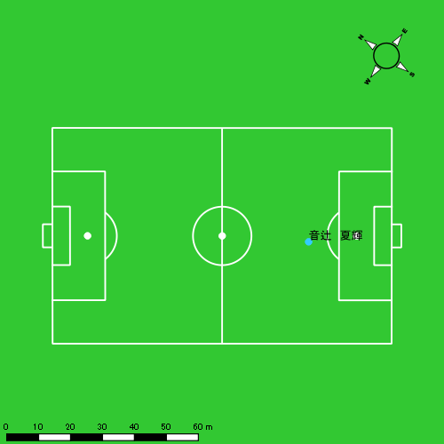 |  |  |  |  | 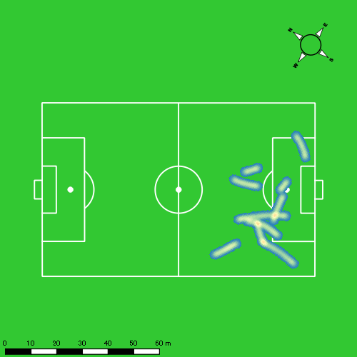 |  |  |  |  |  |  | 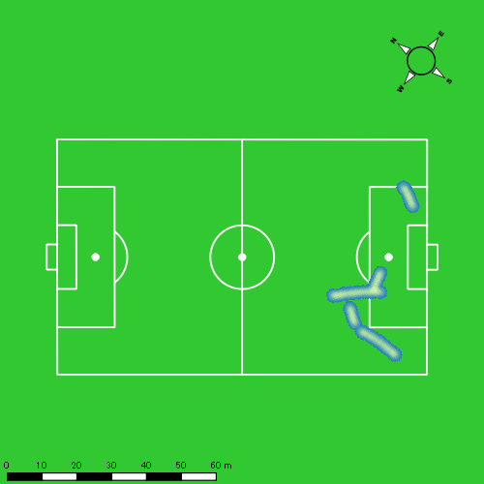
0602vs鎮西学院後半 平均ポジション |  |  |  |  | 0602vs鎮西学院後半 ハイスピードゾーン |  |  |  |  |  |  | 0602vs鎮西学院後半 スプリントゾーン2 |  |  |  |  |  |  | 0602vs鎮西学院後半 スプリントゾーン3
少ない 出現率 多い
少ない 出現率 多い
少ない 出現率 多い
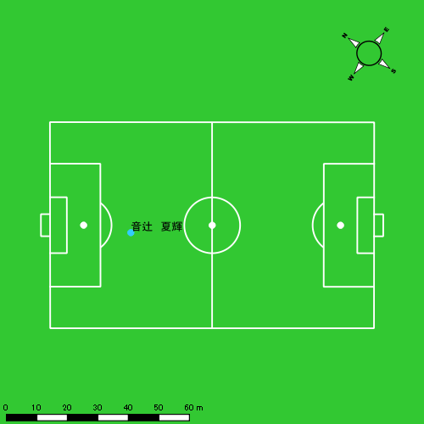 |  |  |  |  | 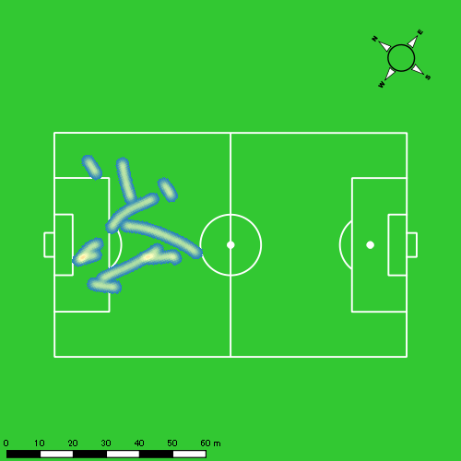 |  |  |  |  |  |  | 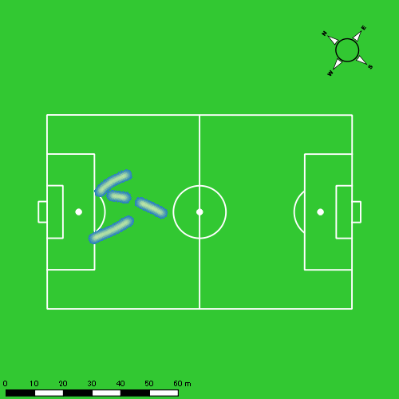
0602vs鎮西学院延長前半 平均ポジション |  |  |  |  | 0602vs鎮西学院延長前半 ハイスピードゾーン |  |  |  |  |  |  | 0602vs鎮西学院延長前半 スプリントゾーン2 |  |  |  |  |  |  | 0602vs鎮西学院延長前半 スプリントゾーン3
少ない 出現率 多い
少ない 出現率 多い
少ない 出現率 多い
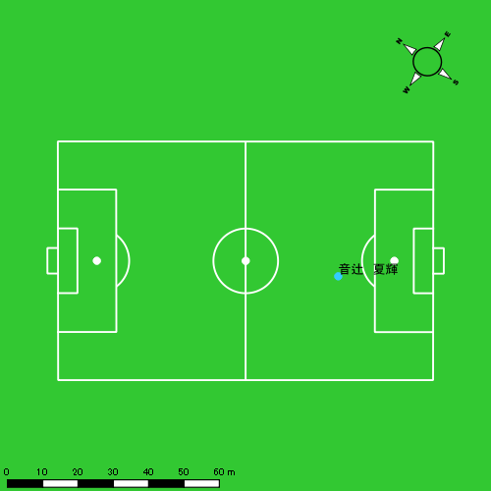 |  |  |  |  | 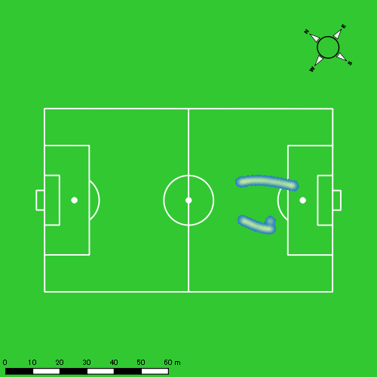 |  |  |  |  |  |  | 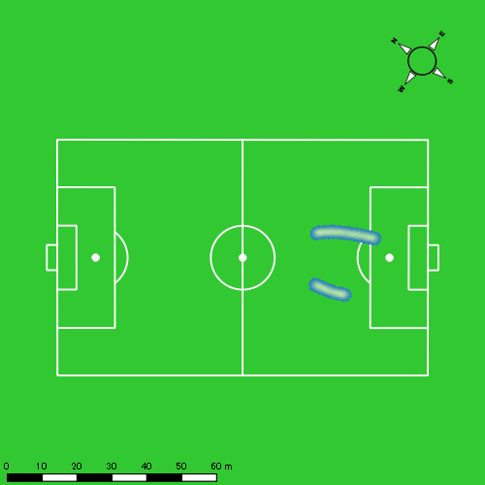
0602vs鎮西学院延長後半 平均ポジション |  |  |  |  | 0602vs鎮西学院延長後半 ハイスピードゾーン |  |  |  |  |  |  | 0602vs鎮西学院延長後半 スプリントゾーン1 |  |  |  |  |  |  | 0602vs鎮西学院延長後半 スプリントゾーン2 | 0602vs鎮西学院延長後半 スプリントゾーン3
少ない 出現率 多い
少ない 出現率 多い
少ない 出現率 多い
少ない 出現率 多い
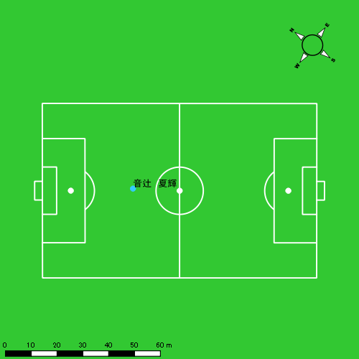 |  |  |  |  | 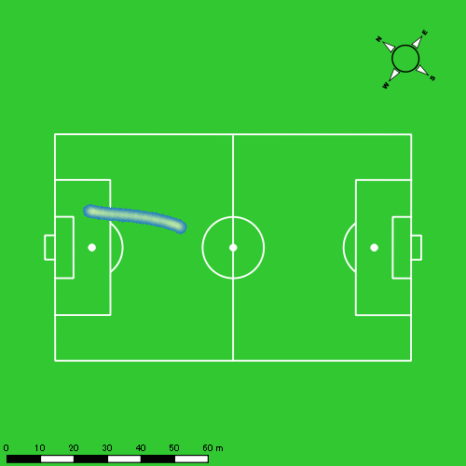 |  |  |  |  |  |  | 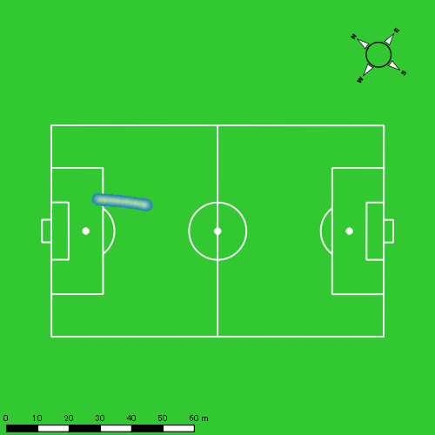

片山 諒也
...
 | 計測開始（JST） | 計測終了（JST） | ディフェンディング サード | ミドル サード | アタッキング サード |  | ZONE1 (m, hh:mm:ss) |  | ZONE2 (m, hh:mm:ss) |  | ZONE3 (m, hh:mm:ss) |  | ZONE4 (m, hh:mm:ss) |  | ZONE5 (m, hh:mm:ss) |  | ZONE6 (m, hh:mm:ss) |  | 合計
0602vs鎮西学院前半 | 2025/06/02 11:59:48 - 2025/06/02 12:14:47 |  | 65.55% | 34.45% | 0.00% | 0602vs鎮西学院前半 0 - 15 | 370.19 | 0:09:14 | 672.07 | 0:04:58 | 168.74 | 0:00:41 | 17.80 | 0:00:03 | 28.62 | 0:00:04 | 0.00 | 0:00:00 | 1,257.42
 | 2025/06/02 12:14:48 - 2025/06/02 12:29:47 |  | 73.82% | 26.18% | 0.00% | 15 - 30 | 361.29 | 0:09:15 | 660.00 | 0:04:50 | 185.11 | 0:00:46 | 34.77 | 0:00:06 | 19.66 | 0:00:03 | 0.00 | 0:00:00 | 1,260.82
 | 2025/06/02 12:29:48 - 2025/06/02 12:34:58 |  | 84.59% | 15.41% | 0.00% | 30 - | 122.34 | 0:02:57 | 224.22 | 0:01:36 | 133.62 | 0:00:32 | 31.22 | 0:00:06 | 0.00 | 0:00:00 | 0.00 | 0:00:00 | 511.41
0602vs鎮西学院後半 | 2025/06/02 12:45:36 - 2025/06/02 13:00:35 |  | 66.34% | 33.66% | 0.00% | 0602vs鎮西学院後半 0 - 15 | 369.90 | 0:09:08 | 694.69 | 0:05:10 | 150.91 | 0:00:37 | 15.02 | 0:00:03 | 18.33 | 0:00:03 | 0.00 | 0:00:00 | 1,248.85
 | 2025/06/02 13:00:36 - 2025/06/02 13:15:35 |  | 74.02% | 25.98% | 0.00% | 15 - 30 | 334.91 | 0:07:37 | 845.84 | 0:06:19 | 245.84 | 0:01:02 | 17.46 | 0:00:03 | 0.00 | 0:00:00 | 0.00 | 0:00:00 | 1,444.06
 | 2025/06/02 13:15:36 - 2025/06/02 13:22:29 |  | 85.90% | 14.10% | 0.00% | 30 - | 186.20 | 0:04:04 | 340.92 | 0:02:29 | 61.68 | 0:00:14 | 19.99 | 0:00:04 | 21.87 | 0:00:03 | 0.00 | 0:00:00 | 630.66
0602vs鎮西学院延長前半 | 2025/06/02 13:26:07 - 2025/06/02 13:36:07 |  | 67.02% | 32.98% | 0.00% | 0602vs鎮西学院延長前半 0 - | 231.04 | 0:04:55 | 568.96 | 0:04:18 | 164.99 | 0:00:40 | 44.43 | 0:00:08 | 0.00 | 0:00:00 | 0.00 | 0:00:00 | 1,009.42
0602vs鎮西学院延長後半 | 2025/06/02 13:37:36 - 2025/06/02 13:48:58 |  | 11.02% | 38.30% | 50.67% | 0602vs鎮西学院延長後半 0 - | 283.96 | 0:07:38 | 446.78 | 0:03:16 | 58.04 | 0:00:15 | 62.41 | 0:00:11 | 18.99 | 0:00:03 | 0.00 | 0:00:00 | 870.17
 |  |  |  |  |  |  | 2,259.83 | 0:54:48 | 4,453.48 | 0:32:56 | 1,168.93 | 0:04:47 | 243.10 | 0:00:43 | 107.47 | 0:00:15 | 0.00 | 0:00:00 | 8,232.81

速度ゾーン（時間割合）グラフ
速度ゾーン（時間割合, セッション別）
速度ゾーン（時間割合詳細）
ZONE1 | ZONE2 | ZONE3 | ZONE4 | ZONE5 | ZONE6 | 0602vs鎮西学院前半 | 60.92% | 32.42% | 5.63% | 0.71% | 0.32% | 0.00% | 0602vs鎮西学院前半 0 - 15 | 61.52% | 33.12% | 4.56% | 0.36% | 0.44% | 0.00%
0:54:48 | 0:32:56 | 0:04:47 | 0:00:43 | 0:00:15 | 0:00:00 | 0602vs鎮西学院後半 | 56.40% | 37.81% | 5.11% | 0.42% | 0.25% | 0.00% | 15 - 30 | 61.67% | 32.22% | 5.13% | 0.67% | 0.31% | 0.00%
 |  |  |  |  |  | 0602vs鎮西学院延長前半 | 49.08% | 43.00% | 6.59% | 1.33% | 0.00% | 0.00% | 30 - | 56.98% | 31.00% | 10.16% | 1.86% | 0.00% | 0.00%
 |  |  |  |  |  | 0602vs鎮西学院延長後半 | 67.09% | 28.73% | 2.20% | 1.58% | 0.41% | 0.00% | 0602vs鎮西学院後半 0 - 15 | 60.87% | 34.40% | 4.16% | 0.29% | 0.29% | 0.00%
 |  |  |  |  |  |  |  |  |  |  |  |  | 15 - 30 | 50.73% | 42.09% | 6.84% | 0.33% | 0.00% | 0.00%
 |  |  |  |  |  |  |  |  |  |  |  |  | 30 - | 59.03% | 35.94% | 3.43% | 0.87% | 0.72% | 0.00%
 |  |  |  |  |  |  |  |  |  |  |  |  | 0602vs鎮西学院延長前半 0 - | 49.08% | 43.00% | 6.59% | 1.33% | 0.00% | 0.00%
 |  |  |  |  |  |  |  |  |  |  |  |  | 0602vs鎮西学院延長後半 0 - | 67.09% | 28.73% | 2.20% | 1.58% | 0.41% | 0.00%

1分毎走行距離
1分毎ハイスピード距離
速度ゾーングラフ
0602vs鎮西学院前半 0 - 15 | 83.827678537 | 2.6735488185
15 - 30 | 84.054811566 | 3.5608428586
30 - | 98.588020368 | 5.2323889091
0602vs鎮西学院後半 0 - 15 | 83.22167355 | 2.2230710481
15 - 30 | 96.260679003 | 0.90323600939
30 - | 91.362417725 | 5.6041161244
0602vs鎮西学院延長前半 0 - | 100.77390935 | 4.1285880257
0602vs鎮西学院延長後半 0 - | 76.44205516 | 7.1504439731

少ない 出現率 多い
少ない 出現率 多い
少ない 出現率 多い
少ない 出現率 多い
0602vs鎮西学院前半 平均ポジション |  |  |  |  | 0602vs鎮西学院前半 ハイスピードゾーン |  |  |  |  |  |  | 0602vs鎮西学院前半 スプリントゾーン1 |  |  |  |  |  |  | 0602vs鎮西学院前半 スプリントゾーン2 | 0602vs鎮西学院前半 スプリントゾーン3
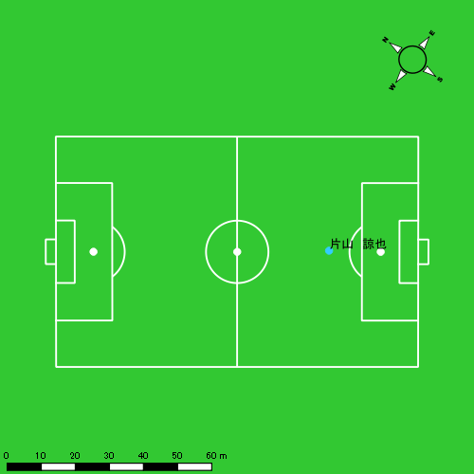 |  |  |  |  | 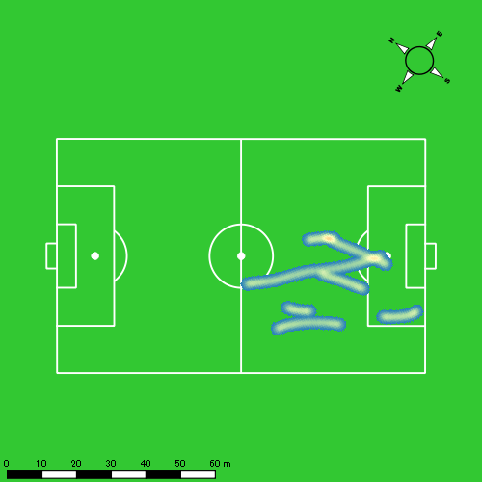 |  |  |  |  |  |  | 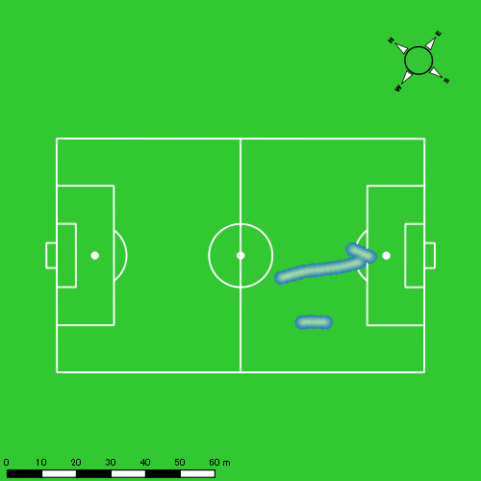 |  |  |  |  |  |  | 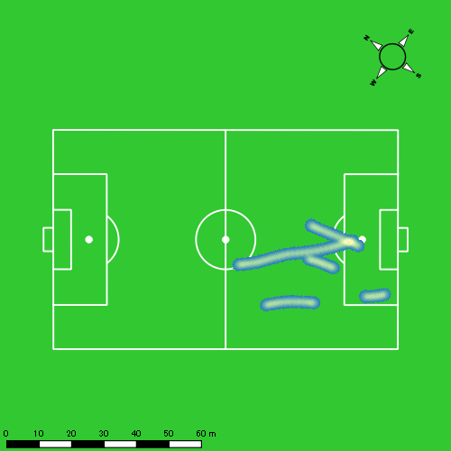
0602vs鎮西学院後半 平均ポジション |  |  |  |  | 0602vs鎮西学院後半 ハイスピードゾーン |  |  |  |  |  |  | 0602vs鎮西学院後半 スプリントゾーン1 |  |  |  |  |  |  | 0602vs鎮西学院後半 スプリントゾーン2 | 0602vs鎮西学院後半 スプリントゾーン3
少ない 出現率 多い
少ない 出現率 多い
少ない 出現率 多い
少ない 出現率 多い
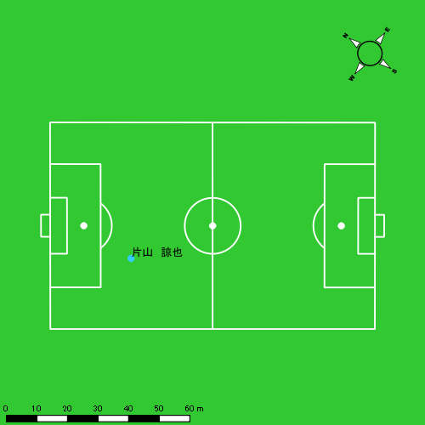 |  |  |  |  | 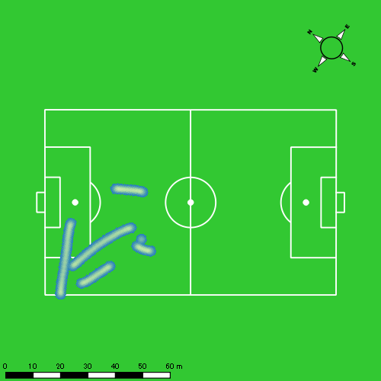 |  |  |  |  |  |  | 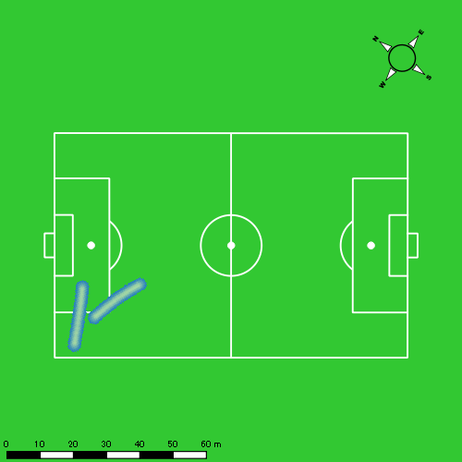 |  |  |  |  |  |  | 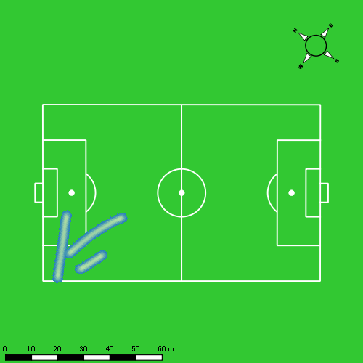
0602vs鎮西学院延長前半 平均ポジション |  |  |  |  | 0602vs鎮西学院延長前半 ハイスピードゾーン |  |  |  |  |  |  | 0602vs鎮西学院延長前半 スプリントゾーン2 |  |  |  |  |  |  | 0602vs鎮西学院延長前半 スプリントゾーン3
少ない 出現率 多い
少ない 出現率 多い
少ない 出現率 多い
 |  |  |  |  | 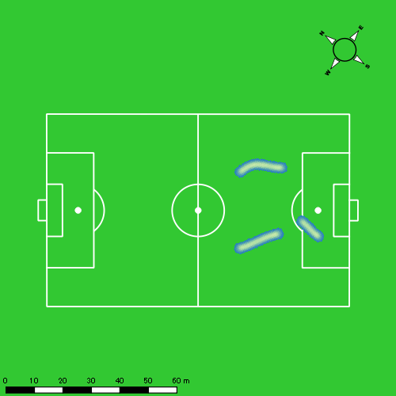 |  |  |  |  |  |  | 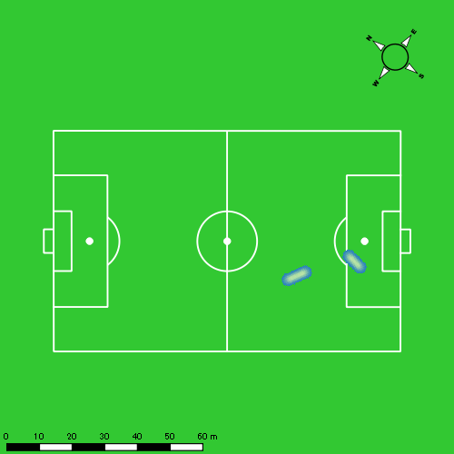
0602vs鎮西学院延長後半 平均ポジション |  |  |  |  | 0602vs鎮西学院延長後半 ハイスピードゾーン |  |  |  |  |  |  | 0602vs鎮西学院延長後半 スプリントゾーン1 |  |  |  |  |  |  | 0602vs鎮西学院延長後半 スプリントゾーン2 | 0602vs鎮西学院延長後半 スプリントゾーン3
少ない 出現率 多い
少ない 出現率 多い
少ない 出現率 多い
少ない 出現率 多い
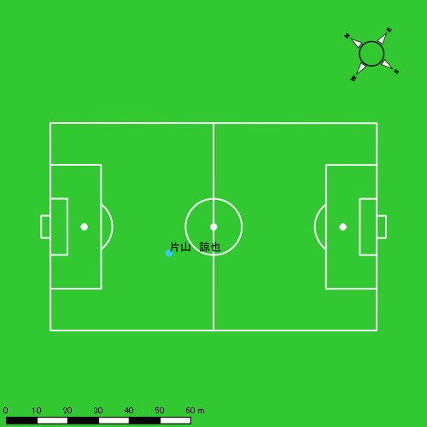 |  |  |  |  | 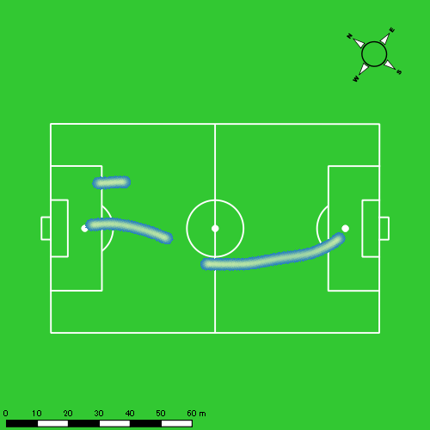 |  |  |  |  |  |  | 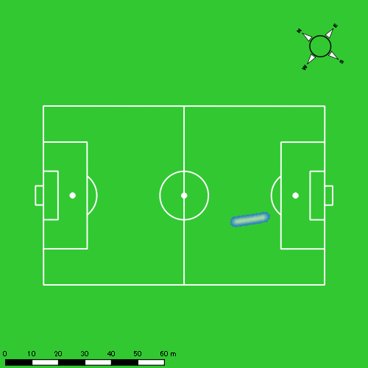 |  |  |  |  |  |  | 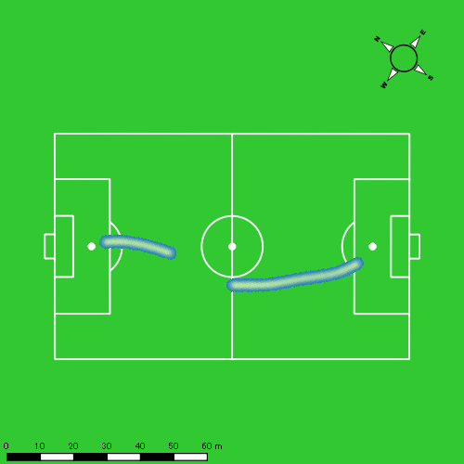

西村 優斗
...
 | 計測開始（JST） | 計測終了（JST） | ディフェンディング サード | ミドル サード | アタッキング サード |  | ZONE1 (m, hh:mm:ss) |  | ZONE2 (m, hh:mm:ss) |  | ZONE3 (m, hh:mm:ss) |  | ZONE4 (m, hh:mm:ss) |  | ZONE5 (m, hh:mm:ss) |  | ZONE6 (m, hh:mm:ss) |  | 合計
0602vs鎮西学院前半 | 2025/06/02 11:59:48 - 2025/06/02 12:14:47 |  | 62.90% | 35.88% | 1.22% | 0602vs鎮西学院前半 0 - 15 | 370.60 | 0:08:19 | 760.87 | 0:05:22 | 290.97 | 0:01:12 | 21.29 | 0:00:04 | 16.41 | 0:00:02 | 0.00 | 0:00:00 | 1,460.14
 | 2025/06/02 12:14:48 - 2025/06/02 12:29:47 |  | 71.52% | 28.48% | 0.00% | 15 - 30 | 312.68 | 0:08:13 | 846.90 | 0:05:53 | 187.71 | 0:00:47 | 42.35 | 0:00:07 | 1.32 | 0:00:00 | 0.00 | 0:00:00 | 1,390.96
 | 2025/06/02 12:29:48 - 2025/06/02 12:34:58 |  | 90.80% | 9.20% | 0.00% | 30 - | 149.01 | 0:02:52 | 228.51 | 0:01:41 | 143.30 | 0:00:35 | 16.27 | 0:00:03 | 0.00 | 0:00:00 | 0.00 | 0:00:00 | 537.10
0602vs鎮西学院後半 | 2025/06/02 12:45:36 - 2025/06/02 13:00:35 |  | 66.02% | 32.67% | 1.31% | 0602vs鎮西学院後半 0 - 15 | 362.65 | 0:07:08 | 859.95 | 0:06:15 | 318.21 | 0:01:20 | 95.32 | 0:00:17 | 0.00 | 0:00:00 | 0.00 | 0:00:00 | 1,636.13
 | 2025/06/02 13:00:36 - 2025/06/02 13:15:35 |  | 69.47% | 30.53% | 0.00% | 15 - 30 | 285.72 | 0:06:34 | 1,001.89 | 0:07:05 | 287.36 | 0:01:10 | 57.81 | 0:00:10 | 2.66 | 0:00:00 | 0.00 | 0:00:00 | 1,635.44
 | 2025/06/02 13:15:36 - 2025/06/02 13:22:29 |  | 72.23% | 27.43% | 0.34% | 30 - | 165.58 | 0:03:16 | 447.03 | 0:03:07 | 108.08 | 0:00:28 | 16.11 | 0:00:03 | 0.00 | 0:00:00 | 0.00 | 0:00:00 | 736.79
0602vs鎮西学院延長前半 | 2025/06/02 13:26:07 - 2025/06/02 13:36:07 |  | 62.30% | 37.70% | 0.00% | 0602vs鎮西学院延長前半 0 - | 222.93 | 0:04:09 | 684.68 | 0:04:56 | 192.97 | 0:00:47 | 48.99 | 0:00:09 | 0.00 | 0:00:00 | 0.00 | 0:00:00 | 1,149.57
0602vs鎮西学院延長後半 | 2025/06/02 13:37:36 - 2025/06/02 13:48:58 |  | 16.41% | 39.44% | 44.15% | 0602vs鎮西学院延長後半 0 - | 277.36 | 0:06:37 | 581.02 | 0:04:12 | 95.03 | 0:00:24 | 35.64 | 0:00:07 | 16.38 | 0:00:02 | 0.00 | 0:00:00 | 1,005.42
 |  |  |  |  |  |  | 2,146.52 | 0:47:09 | 5,410.85 | 0:38:31 | 1,623.63 | 0:06:44 | 333.77 | 0:01:00 | 36.77 | 0:00:05 | 0.00 | 0:00:00 | 9,551.54

速度ゾーン（時間割合）グラフ
速度ゾーン（時間割合, セッション別）
速度ゾーン（時間割合詳細）
ZONE1 | ZONE2 | ZONE3 | ZONE4 | ZONE5 | ZONE6 | 0602vs鎮西学院前半 | 55.14% | 36.75% | 7.31% | 0.66% | 0.12% | 0.00% | 0602vs鎮西学院前半 0 - 15 | 55.48% | 35.79% | 8.05% | 0.42% | 0.27% | 0.00%
0:47:09 | 0:38:31 | 0:06:44 | 0:01:00 | 0:00:05 | 0:00:00 | 0602vs鎮西学院後半 | 46.00% | 44.60% | 8.04% | 1.35% | 0.02% | 0.00% | 15 - 30 | 54.73% | 39.18% | 5.24% | 0.82% | 0.02% | 0.00%
 |  |  |  |  |  | 0602vs鎮西学院延長前半 | 41.40% | 49.25% | 7.82% | 1.53% | 0.00% | 0.00% | 30 - | 55.37% | 32.54% | 11.19% | 0.90% | 0.00% | 0.00%
 |  |  |  |  |  | 0602vs鎮西学院延長後半 | 58.18% | 36.93% | 3.57% | 0.97% | 0.35% | 0.00% | 0602vs鎮西学院後半 0 - 15 | 47.58% | 41.69% | 8.87% | 1.87% | 0.00% | 0.00%
 |  |  |  |  |  |  |  |  |  |  |  |  | 15 - 30 | 43.78% | 47.22% | 7.82% | 1.13% | 0.04% | 0.00%
 |  |  |  |  |  |  |  |  |  |  |  |  | 30 - | 47.39% | 45.22% | 6.71% | 0.68% | 0.00% | 0.00%
 |  |  |  |  |  |  |  |  |  |  |  |  | 0602vs鎮西学院延長前半 0 - | 41.40% | 49.25% | 7.82% | 1.53% | 0.00% | 0.00%
 |  |  |  |  |  |  |  |  |  |  |  |  | 0602vs鎮西学院延長後半 0 - | 58.18% | 36.93% | 3.57% | 0.97% | 0.35% | 0.00%

1分毎走行距離
1分毎ハイスピード距離
速度ゾーングラフ
0602vs鎮西学院前半 0 - 15 | 97.342371311 | 2.5132522692
15 - 30 | 92.715543517 | 2.9113797412
30 - | 103.58982771 | 3.1389001374
0602vs鎮西学院後半 0 - 15 | 109.02537667 | 5.9638442242
15 - 30 | 109.00292833 | 3.7449087212
30 - | 106.74539058 | 2.0118098289
0602vs鎮西学院延長前半 0 - | 114.76542089 | 3.9399245943
0602vs鎮西学院延長後半 0 - | 88.324044337 | 4.569255748

少ない 出現率 多い
少ない 出現率 多い
少ない 出現率 多い
少ない 出現率 多い
0602vs鎮西学院前半 平均ポジション |  |  |  |  | 0602vs鎮西学院前半 ハイスピードゾーン |  |  |  |  |  |  | 0602vs鎮西学院前半 スプリントゾーン1 |  |  |  |  |  |  | 0602vs鎮西学院前半 スプリントゾーン2 | 0602vs鎮西学院前半 スプリントゾーン3
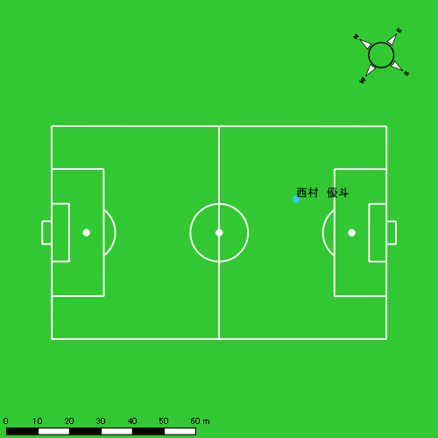 |  |  |  |  | 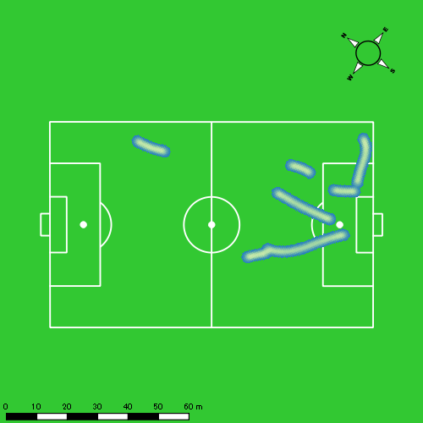 |  |  |  |  |  |  |  |  |  |  |  |  |  | 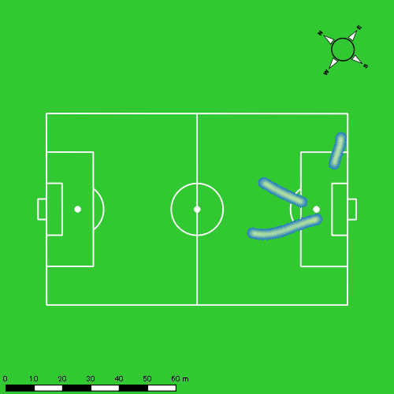
0602vs鎮西学院後半 平均ポジション |  |  |  |  | 0602vs鎮西学院後半 ハイスピードゾーン |  |  |  |  |  |  | 0602vs鎮西学院後半 スプリントゾーン2 |  |  |  |  |  |  | 0602vs鎮西学院後半 スプリントゾーン3
少ない 出現率 多い
少ない 出現率 多い
少ない 出現率 多い
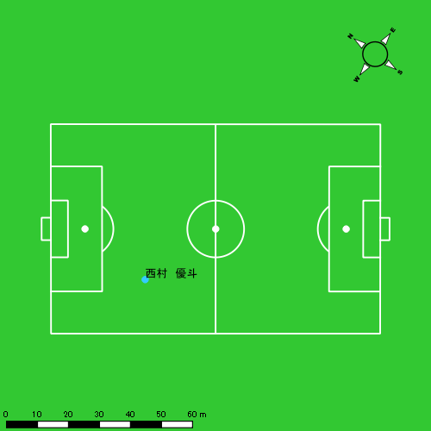 |  |  |  |  | 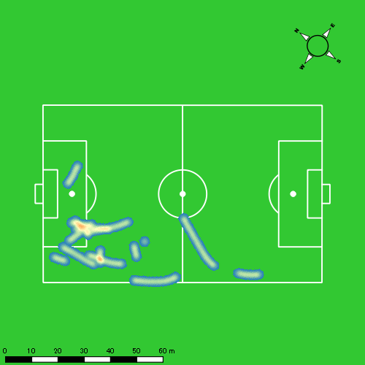
0602vs鎮西学院延長前半 平均ポジション |  |  |  |  | 0602vs鎮西学院延長前半 ハイスピードゾーン |  |  |  |  |  |  | 0602vs鎮西学院延長前半 スプリントゾーン3
少ない 出現率 多い
少ない 出現率 多い
0602vs鎮西学院延長後半 平均ポジション |  |  |  |  | 0602vs鎮西学院延長後半 ハイスピードゾーン |  |  |  |  |  |  | 0602vs鎮西学院延長後半 スプリントゾーン1 |  |  |  |  |  |  | 0602vs鎮西学院延長後半 スプリントゾーン2 | 0602vs鎮西学院延長後半 スプリントゾーン3
少ない 出現率 多い
少ない 出現率 多い
少ない 出現率 多い
少ない 出現率 多い

大川 琉稀
...
 | 計測開始（JST） | 計測終了（JST） | ディフェンディング サード | ミドル サード | アタッキング サード |  | ZONE1 (m, hh:mm:ss) |  | ZONE2 (m, hh:mm:ss) |  | ZONE3 (m, hh:mm:ss) |  | ZONE4 (m, hh:mm:ss) |  | ZONE5 (m, hh:mm:ss) |  | ZONE6 (m, hh:mm:ss) |  | 合計
0602vs鎮西学院前半 | 2025/06/02 11:59:48 - 2025/06/02 12:14:47 |  | 43.14% | 50.19% | 6.67% | 0602vs鎮西学院前半 0 - 15 | 339.40 | 0:06:56 | 937.73 | 0:06:36 | 288.75 | 0:01:10 | 97.21 | 0:00:18 | 5.33 | 0:00:01 | 0.00 | 0:00:00 | 1,668.42
 | 2025/06/02 12:14:48 - 2025/06/02 12:29:47 |  | 52.10% | 47.24% | 0.66% | 15 - 30 | 346.81 | 0:07:39 | 777.03 | 0:05:32 | 348.51 | 0:01:24 | 129.58 | 0:00:23 | 15.92 | 0:00:02 | 0.00 | 0:00:00 | 1,617.84
 | 2025/06/02 12:29:48 - 2025/06/02 12:34:58 |  | 71.25% | 27.44% | 1.31% | 30 - | 88.90 | 0:02:14 | 301.24 | 0:02:04 | 184.20 | 0:00:44 | 49.55 | 0:00:09 | 0.00 | 0:00:00 | 0.00 | 0:00:00 | 623.90
0602vs鎮西学院後半 | 2025/06/02 12:45:36 - 2025/06/02 13:00:35 |  | 42.88% | 55.75% | 1.37% | 0602vs鎮西学院後半 0 - 15 | 354.51 | 0:07:50 | 724.23 | 0:05:05 | 414.43 | 0:01:40 | 130.99 | 0:00:23 | 6.71 | 0:00:01 | 0.00 | 0:00:00 | 1,630.88
 | 2025/06/02 13:00:36 - 2025/06/02 13:15:35 |  | 45.97% | 50.51% | 3.52% | 15 - 30 | 301.47 | 0:06:54 | 850.25 | 0:06:17 | 387.48 | 0:01:34 | 84.67 | 0:00:15 | 0.00 | 0:00:00 | 0.00 | 0:00:00 | 1,623.87
 | 2025/06/02 13:15:36 - 2025/06/02 13:22:29 |  | 45.76% | 52.61% | 1.63% | 30 - | 167.39 | 0:03:20 | 350.38 | 0:02:34 | 207.35 | 0:00:50 | 54.58 | 0:00:10 | 0.00 | 0:00:00 | 0.00 | 0:00:00 | 779.70
0602vs鎮西学院延長前半 | 2025/06/02 13:26:07 - 2025/06/02 13:36:07 |  | 34.84% | 64.13% | 1.03% | 0602vs鎮西学院延長前半 0 - | 171.81 | 0:03:57 | 683.38 | 0:04:48 | 247.99 | 0:00:59 | 85.08 | 0:00:15 | 6.77 | 0:00:01 | 0.00 | 0:00:00 | 1,195.03
0602vs鎮西学院延長後半 | 2025/06/02 13:37:36 - 2025/06/02 13:48:58 |  | 16.54% | 54.34% | 29.12% | 0602vs鎮西学院延長後半 0 - | 259.57 | 0:05:33 | 628.85 | 0:04:36 | 247.00 | 0:00:58 | 85.24 | 0:00:16 | 0.00 | 0:00:00 | 0.00 | 0:00:00 | 1,220.66
 |  |  |  |  |  |  | 2,029.86 | 0:44:23 | 5,253.08 | 0:37:33 | 2,325.73 | 0:09:19 | 716.90 | 0:02:09 | 34.72 | 0:00:05 | 0.00 | 0:00:00 | 10,360.29

速度ゾーン（時間割合）グラフ
速度ゾーン（時間割合, セッション別）
速度ゾーン（時間割合詳細）
ZONE1 | ZONE2 | ZONE3 | ZONE4 | ZONE5 | ZONE6 | 0602vs鎮西学院前半 | 47.77% | 40.35% | 9.37% | 2.35% | 0.15% | 0.00% | 0602vs鎮西学院前半 0 - 15 | 46.19% | 43.97% | 7.80% | 1.96% | 0.09% | 0.00%
0:44:23 | 0:37:33 | 0:09:19 | 0:02:09 | 0:00:05 | 0:00:00 | 0602vs鎮西学院後半 | 48.96% | 37.79% | 11.01% | 2.20% | 0.05% | 0.00% | 15 - 30 | 50.96% | 36.93% | 9.29% | 2.56% | 0.27% | 0.00%
 |  |  |  |  |  | 0602vs鎮西学院延長前半 | 39.43% | 47.99% | 9.88% | 2.53% | 0.17% | 0.00% | 30 - | 43.15% | 39.81% | 14.15% | 2.89% | 0.00% | 0.00%
 |  |  |  |  |  | 0602vs鎮西学院延長後半 | 48.81% | 40.41% | 8.49% | 2.28% | 0.00% | 0.00% | 0602vs鎮西学院後半 0 - 15 | 52.22% | 33.93% | 11.13% | 2.60% | 0.11% | 0.00%
 |  |  |  |  |  |  |  |  |  |  |  |  | 15 - 30 | 46.00% | 41.91% | 10.40% | 1.69% | 0.00% | 0.00%
 |  |  |  |  |  |  |  |  |  |  |  |  | 30 - | 48.31% | 37.20% | 12.08% | 2.42% | 0.00% | 0.00%
 |  |  |  |  |  |  |  |  |  |  |  |  | 0602vs鎮西学院延長前半 0 - | 39.43% | 47.99% | 9.88% | 2.53% | 0.17% | 0.00%
 |  |  |  |  |  |  |  |  |  |  |  |  | 0602vs鎮西学院延長後半 0 - | 48.81% | 40.41% | 8.49% | 2.28% | 0.00% | 0.00%

1分毎走行距離
1分毎ハイスピード距離
速度ゾーングラフ
0602vs鎮西学院前半 0 - 15 | 111.22810397 | 6.5623975309
15 - 30 | 107.84049962 | 9.6359617085
30 - | 120.36578995 | 7.990918693
0602vs鎮西学院後半 0 - 15 | 108.71308534 | 8.894931878
15 - 30 | 108.21654273 | 5.2897890192
30 - | 112.94670431 | 6.987301052
0602vs鎮西学院延長前半 0 - | 119.29866967 | 8.2854124087
0602vs鎮西学院延長後半 0 - | 107.23183658 | 6.3756289776

0602vs鎮西学院前半 平均ポジション |  |  |  |  | 0602vs鎮西学院前半 ハイスピードゾーン |  |  |  |  |  |  | 0602vs鎮西学院前半 スプリントゾーン2 |  |  |  |  |  |  | 0602vs鎮西学院前半 スプリントゾーン3
少ない 出現率 多い
少ない 出現率 多い
少ない 出現率 多い
0602vs鎮西学院後半 平均ポジション |  |  |  |  | 0602vs鎮西学院後半 ハイスピードゾーン |  |  |  |  |  |  | 0602vs鎮西学院後半 スプリントゾーン2 |  |  |  |  |  |  | 0602vs鎮西学院後半 スプリントゾーン3
少ない 出現率 多い
少ない 出現率 多い
少ない 出現率 多い
0602vs鎮西学院延長前半 平均ポジション |  |  |  |  | 0602vs鎮西学院延長前半 ハイスピードゾーン |  |  |  |  |  |  | 0602vs鎮西学院延長前半 スプリントゾーン2 |  |  |  |  |  |  | 0602vs鎮西学院延長前半 スプリントゾーン3
少ない 出現率 多い
少ない 出現率 多い
少ない 出現率 多い
0602vs鎮西学院延長後半 平均ポジション |  |  |  |  | 0602vs鎮西学院延長後半 ハイスピードゾーン |  |  |  |  |  |  | 0602vs鎮西学院延長後半 スプリントゾーン2 |  |  |  |  |  |  | 0602vs鎮西学院延長後半 スプリントゾーン3
少ない 出現率 多い
少ない 出現率 多い
少ない 出現率 多い

林田 一護
...
 | 計測開始（JST） | 計測終了（JST） | ディフェンディング サード | ミドル サード | アタッキング サード |  | ZONE1 (m, hh:mm:ss) |  | ZONE2 (m, hh:mm:ss) |  | ZONE3 (m, hh:mm:ss) |  | ZONE4 (m, hh:mm:ss) |  | ZONE5 (m, hh:mm:ss) |  | ZONE6 (m, hh:mm:ss) |  | 合計
0602vs鎮西学院前半 | 2025/06/02 11:59:48 - 2025/06/02 12:14:47 |  | 49.06% | 50.94% | 0.00% | 0602vs鎮西学院前半 0 - 15 | 298.62 | 0:07:54 | 726.70 | 0:05:00 | 444.29 | 0:01:50 | 90.65 | 0:00:16 | 4.06 | 0:00:01 | 0.00 | 0:00:00 | 1,564.32
 | 2025/06/02 12:14:48 - 2025/06/02 12:29:47 |  | 61.30% | 38.70% | 0.00% | 15 - 30 | 338.24 | 0:08:10 | 735.62 | 0:05:06 | 383.12 | 0:01:33 | 64.14 | 0:00:12 | 0.00 | 0:00:00 | 0.00 | 0:00:00 | 1,521.13
 | 2025/06/02 12:29:48 - 2025/06/02 12:34:58 |  | 78.69% | 21.31% | 0.00% | 30 - | 116.57 | 0:02:41 | 261.96 | 0:01:43 | 173.10 | 0:00:44 | 18.65 | 0:00:03 | 0.00 | 0:00:00 | 0.00 | 0:00:00 | 570.27
0602vs鎮西学院後半 | 2025/06/02 12:45:36 - 2025/06/02 13:00:35 |  | 54.05% | 45.18% | 0.78% | 0602vs鎮西学院後半 0 - 15 | 334.77 | 0:07:09 | 803.14 | 0:05:40 | 395.16 | 0:01:37 | 183.16 | 0:00:32 | 4.00 | 0:00:01 | 0.00 | 0:00:00 | 1,720.23
 | 2025/06/02 13:00:36 - 2025/06/02 13:15:35 |  | 57.52% | 40.83% | 1.65% | 15 - 30 | 380.25 | 0:07:09 | 868.27 | 0:06:13 | 322.70 | 0:01:18 | 109.15 | 0:00:20 | 0.00 | 0:00:00 | 0.00 | 0:00:00 | 1,680.37
 | 2025/06/02 13:15:36 - 2025/06/02 13:22:29 |  | 58.99% | 41.01% | 0.00% | 30 - | 199.44 | 0:03:51 | 371.99 | 0:02:34 | 99.76 | 0:00:25 | 20.03 | 0:00:04 | 0.00 | 0:00:00 | 0.00 | 0:00:00 | 691.22
0602vs鎮西学院延長前半 | 2025/06/02 13:26:07 - 2025/06/02 13:36:07 |  | 46.59% | 53.41% | 0.00% | 0602vs鎮西学院延長前半 0 - | 216.31 | 0:04:15 | 675.46 | 0:04:41 | 221.74 | 0:00:54 | 57.78 | 0:00:10 | 0.00 | 0:00:00 | 0.00 | 0:00:00 | 1,171.30
0602vs鎮西学院延長後半 | 2025/06/02 13:37:36 - 2025/06/02 13:48:58 |  | 5.53% | 63.37% | 31.10% | 0602vs鎮西学院延長後半 0 - | 289.54 | 0:07:03 | 489.03 | 0:03:15 | 235.50 | 0:00:57 | 43.64 | 0:00:08 | 0.00 | 0:00:00 | 0.00 | 0:00:00 | 1,057.71
 |  |  |  |  |  |  | 2,173.74 | 0:48:12 | 4,932.18 | 0:34:13 | 2,275.37 | 0:09:18 | 587.20 | 0:01:45 | 8.06 | 0:00:01 | 0.00 | 0:00:00 | 9,976.55

速度ゾーン（時間割合）グラフ
速度ゾーン（時間割合, セッション別）
速度ゾーン（時間割合詳細）
ZONE1 | ZONE2 | ZONE3 | ZONE4 | ZONE5 | ZONE6 | 0602vs鎮西学院前半 | 53.27% | 33.58% | 11.64% | 1.48% | 0.03% | 0.00% | 0602vs鎮西学院前半 0 - 15 | 52.66% | 33.30% | 12.18% | 1.80% | 0.07% | 0.00%
0:48:12 | 0:34:13 | 0:09:18 | 0:01:45 | 0:00:01 | 0:00:00 | 0602vs鎮西学院後半 | 49.22% | 39.19% | 9.05% | 2.51% | 0.03% | 0.00% | 15 - 30 | 54.42% | 34.00% | 10.29% | 1.29% | 0.00% | 0.00%
 |  |  |  |  |  | 0602vs鎮西学院延長前半 | 42.43% | 46.79% | 9.05% | 1.73% | 0.00% | 0.00% | 30 - | 51.70% | 33.18% | 14.02% | 1.09% | 0.00% | 0.00%
 |  |  |  |  |  | 0602vs鎮西学院延長後半 | 61.87% | 28.61% | 8.35% | 1.17% | 0.00% | 0.00% | 0602vs鎮西学院後半 0 - 15 | 47.71% | 37.82% | 10.80% | 3.60% | 0.07% | 0.00%
 |  |  |  |  |  |  |  |  |  |  |  |  | 15 - 30 | 47.69% | 41.47% | 8.67% | 2.18% | 0.00% | 0.00%
 |  |  |  |  |  |  |  |  |  |  |  |  | 30 - | 55.85% | 37.20% | 6.09% | 0.87% | 0.00% | 0.00%
 |  |  |  |  |  |  |  |  |  |  |  |  | 0602vs鎮西学院延長前半 0 - | 42.43% | 46.79% | 9.05% | 1.73% | 0.00% | 0.00%
 |  |  |  |  |  |  |  |  |  |  |  |  | 0602vs鎮西学院延長後半 0 - | 61.87% | 28.61% | 8.35% | 1.17% | 0.00% | 0.00%

1分毎走行距離
1分毎ハイスピード距離
速度ゾーングラフ
0602vs鎮西学院前半 0 - 15 | 104.28814224 | 6.0337291302
15 - 30 | 101.40853745 | 3.3419180993
30 - | 110.02019732 | 1.7001891085
0602vs鎮西学院後半 0 - 15 | 114.62734296 | 12.356203233
15 - 30 | 112.00461708 | 6.295227102
30 - | 100.07418072 | 1.9535219052
0602vs鎮西学院延長前半 0 - | 116.93479899 | 5.2566625729
0602vs鎮西学院延長後半 0 - | 92.917638659 | 3.5798633772

0602vs鎮西学院前半 平均ポジション |  |  |  |  | 0602vs鎮西学院前半 ハイスピードゾーン |  |  |  |  |  |  | 0602vs鎮西学院前半 スプリントゾーン2 |  |  |  |  |  |  | 0602vs鎮西学院前半 スプリントゾーン3
少ない 出現率 多い
少ない 出現率 多い
少ない 出現率 多い
0602vs鎮西学院後半 平均ポジション |  |  |  |  | 0602vs鎮西学院後半 ハイスピードゾーン |  |  |  |  |  |  | 0602vs鎮西学院後半 スプリントゾーン2 |  |  |  |  |  |  | 0602vs鎮西学院後半 スプリントゾーン3
少ない 出現率 多い
少ない 出現率 多い
少ない 出現率 多い
0602vs鎮西学院延長前半 平均ポジション |  |  |  |  | 0602vs鎮西学院延長前半 ハイスピードゾーン |  |  |  |  |  |  | 0602vs鎮西学院延長前半 スプリントゾーン2 |  |  |  |  |  |  | 0602vs鎮西学院延長前半 スプリントゾーン3
少ない 出現率 多い
少ない 出現率 多い
少ない 出現率 多い
0602vs鎮西学院延長後半 平均ポジション |  |  |  |  | 0602vs鎮西学院延長後半 ハイスピードゾーン |  |  |  |  |  |  | 0602vs鎮西学院延長後半 スプリントゾーン2 |  |  |  |  |  |  | 0602vs鎮西学院延長後半 スプリントゾーン3
少ない 出現率 多い
少ない 出現率 多い
少ない 出現率 多い

福吉 爽生
...
 | 計測開始（JST） | 計測終了（JST） | ディフェンディング サード | ミドル サード | アタッキング サード |  | ZONE1 (m, hh:mm:ss) |  | ZONE2 (m, hh:mm:ss) |  | ZONE3 (m, hh:mm:ss) |  | ZONE4 (m, hh:mm:ss) |  | ZONE5 (m, hh:mm:ss) |  | ZONE6 (m, hh:mm:ss) |  | 合計
0602vs鎮西学院前半 | 2025/06/02 11:59:48 - 2025/06/02 12:14:47 |  | 47.38% | 47.33% | 5.29% | 0602vs鎮西学院前半 0 - 15 | 322.80 | 0:07:33 | 749.13 | 0:05:19 | 406.66 | 0:01:41 | 108.32 | 0:00:19 | 47.46 | 0:00:07 | 0.00 | 0:00:00 | 1,634.38
 | 2025/06/02 12:14:48 - 2025/06/02 12:29:47 |  | 54.26% | 43.54% | 2.20% | 15 - 30 | 313.28 | 0:07:32 | 835.31 | 0:05:48 | 341.67 | 0:01:23 | 87.08 | 0:00:16 | 5.33 | 0:00:01 | 0.00 | 0:00:00 | 1,582.67
 | 2025/06/02 12:29:48 - 2025/06/02 12:34:58 |  | 71.02% | 26.91% | 2.08% | 30 - | 74.89 | 0:02:11 | 288.48 | 0:02:07 | 161.89 | 0:00:39 | 57.98 | 0:00:10 | 21.09 | 0:00:03 | 0.00 | 0:00:00 | 604.33
0602vs鎮西学院後半 | 2025/06/02 12:45:36 - 2025/06/02 13:00:35 |  | 44.08% | 42.57% | 13.35% | 0602vs鎮西学院後半 0 - 15 | 313.45 | 0:06:26 | 869.71 | 0:06:03 | 456.28 | 0:01:51 | 201.95 | 0:00:36 | 22.01 | 0:00:03 | 0.00 | 0:00:00 | 1,863.40
 | 2025/06/02 13:00:36 - 2025/06/02 13:15:35 |  | 49.89% | 46.12% | 3.98% | 15 - 30 | 259.07 | 0:06:07 | 1,003.25 | 0:06:45 | 433.46 | 0:01:47 | 109.39 | 0:00:20 | 6.93 | 0:00:01 | 0.00 | 0:00:00 | 1,812.10
 | 2025/06/02 13:15:36 - 2025/06/02 13:22:29 |  | 42.80% | 50.49% | 6.71% | 30 - | 149.12 | 0:02:55 | 472.93 | 0:03:16 | 154.23 | 0:00:38 | 34.51 | 0:00:06 | 0.00 | 0:00:00 | 0.00 | 0:00:00 | 810.79
0602vs鎮西学院延長前半 | 2025/06/02 13:26:07 - 2025/06/02 13:36:07 |  | 41.29% | 56.31% | 2.40% | 0602vs鎮西学院延長前半 0 - | 193.35 | 0:03:52 | 668.30 | 0:04:35 | 307.39 | 0:01:15 | 101.31 | 0:00:19 | 1.28 | 0:00:00 | 0.00 | 0:00:00 | 1,271.64
0602vs鎮西学院延長後半 | 2025/06/02 13:37:36 - 2025/06/02 13:48:58 |  | 25.88% | 44.56% | 29.56% | 0602vs鎮西学院延長後半 0 - | 239.03 | 0:06:08 | 567.07 | 0:03:54 | 255.81 | 0:01:01 | 94.46 | 0:00:17 | 20.11 | 0:00:03 | 0.00 | 0:00:00 | 1,176.49
 |  |  |  |  |  |  | 1,865.00 | 0:42:45 | 5,454.19 | 0:37:48 | 2,517.39 | 0:10:16 | 795.00 | 0:02:22 | 124.22 | 0:00:18 | 0.00 | 0:00:00 | 10,755.80

速度ゾーン（時間割合）グラフ
速度ゾーン（時間割合, セッション別）
速度ゾーン（時間割合詳細）
ZONE1 | ZONE2 | ZONE3 | ZONE4 | ZONE5 | ZONE6 | 0602vs鎮西学院前半 | 49.09% | 37.67% | 10.59% | 2.14% | 0.50% | 0.00% | 0602vs鎮西学院前半 0 - 15 | 50.39% | 35.50% | 11.22% | 2.13% | 0.76% | 0.00%
0:42:45 | 0:37:48 | 0:10:16 | 0:02:22 | 0:00:18 | 0:00:00 | 0602vs鎮西学院後半 | 41.91% | 43.55% | 11.56% | 2.79% | 0.19% | 0.00% | 15 - 30 | 50.22% | 38.71% | 9.24% | 1.73% | 0.09% | 0.00%
 |  |  |  |  |  | 0602vs鎮西学院延長前半 | 38.64% | 45.72% | 12.51% | 3.09% | 0.03% | 0.00% | 30 - | 42.06% | 40.96% | 12.67% | 3.34% | 0.96% | 0.00%
 |  |  |  |  |  | 0602vs鎮西学院延長後半 | 53.94% | 34.20% | 8.99% | 2.43% | 0.44% | 0.00% | 0602vs鎮西学院後半 0 - 15 | 42.93% | 40.36% | 12.36% | 4.00% | 0.36% | 0.00%
 |  |  |  |  |  |  |  |  |  |  |  |  | 15 - 30 | 40.76% | 45.04% | 11.91% | 2.18% | 0.11% | 0.00%
 |  |  |  |  |  |  |  |  |  |  |  |  | 30 - | 42.17% | 47.25% | 9.08% | 1.50% | 0.00% | 0.00%
 |  |  |  |  |  |  |  |  |  |  |  |  | 0602vs鎮西学院延長前半 0 - | 38.64% | 45.72% | 12.51% | 3.09% | 0.03% | 0.00%
 |  |  |  |  |  |  |  |  |  |  |  |  | 0602vs鎮西学院延長後半 0 - | 53.94% | 34.20% | 8.99% | 2.43% | 0.44% | 0.00%

1分毎走行距離
1分毎ハイスピード距離
速度ゾーングラフ
0602vs鎮西学院前半 0 - 15 | 108.95834337 | 9.3887390105
15 - 30 | 105.51127675 | 5.2078868216
30 - | 116.55051755 | 15.254742956
0602vs鎮西学院後半 0 - 15 | 124.19602651 | 14.165740998
15 - 30 | 120.78139606 | 7.3525382437
30 - | 117.45825958 | 3.3184769191
0602vs鎮西学院延長前半 0 - | 126.95200048 | 10.144015408
0602vs鎮西学院延長後半 0 - | 103.35159674 | 9.5417816313

0602vs鎮西学院前半 平均ポジション |  |  |  |  | 0602vs鎮西学院前半 ハイスピードゾーン |  |  |  |  |  |  | 0602vs鎮西学院前半 スプリントゾーン1 |  |  |  |  |  |  | 0602vs鎮西学院前半 スプリントゾーン2 | 0602vs鎮西学院前半 スプリントゾーン3
少ない 出現率 多い
少ない 出現率 多い
少ない 出現率 多い
少ない 出現率 多い
0602vs鎮西学院後半 平均ポジション |  |  |  |  | 0602vs鎮西学院後半 ハイスピードゾーン |  |  |  |  |  |  | 0602vs鎮西学院後半 スプリントゾーン1 |  |  |  |  |  |  | 0602vs鎮西学院後半 スプリントゾーン2 | 0602vs鎮西学院後半 スプリントゾーン3
少ない 出現率 多い
少ない 出現率 多い
少ない 出現率 多い
少ない 出現率 多い
0602vs鎮西学院延長前半 平均ポジション |  |  |  |  | 0602vs鎮西学院延長前半 ハイスピードゾーン |  |  |  |  |  |  | 0602vs鎮西学院延長前半 スプリントゾーン2 |  |  |  |  |  |  | 0602vs鎮西学院延長前半 スプリントゾーン3
少ない 出現率 多い
少ない 出現率 多い
少ない 出現率 多い
0602vs鎮西学院延長後半 平均ポジション |  |  |  |  | 0602vs鎮西学院延長後半 ハイスピードゾーン |  |  |  |  |  |  | 0602vs鎮西学院延長後半 スプリントゾーン1 |  |  |  |  |  |  | 0602vs鎮西学院延長後半 スプリントゾーン2 | 0602vs鎮西学院延長後半 スプリントゾーン3
少ない 出現率 多い
少ない 出現率 多い
少ない 出現率 多い
少ない 出現率 多い

吉田 悠月
...
 | 計測開始（JST） | 計測終了（JST） | ディフェンディング サード | ミドル サード | アタッキング サード |  | ZONE1 (m, hh:mm:ss) |  | ZONE2 (m, hh:mm:ss) |  | ZONE3 (m, hh:mm:ss) |  | ZONE4 (m, hh:mm:ss) |  | ZONE5 (m, hh:mm:ss) |  | ZONE6 (m, hh:mm:ss) |  | 合計
0602vs鎮西学院前半 | 2025/06/02 11:59:48 - 2025/06/02 12:14:47 |  | 24.00% | 55.80% | 20.20% | 0602vs鎮西学院前半 0 - 15 | 252.70 | 0:06:24 | 923.72 | 0:06:25 | 370.27 | 0:01:30 | 172.13 | 0:00:31 | 68.31 | 0:00:10 | 0.00 | 0:00:00 | 1,787.13
 | 2025/06/02 12:14:48 - 2025/06/02 12:29:47 |  | 35.41% | 51.83% | 12.76% | 15 - 30 | 283.06 | 0:06:07 | 1,030.20 | 0:07:10 | 244.42 | 0:00:57 | 208.05 | 0:00:36 | 64.68 | 0:00:09 | 0.00 | 0:00:00 | 1,830.40
 | 2025/06/02 12:29:48 - 2025/06/02 12:34:58 |  | 63.20% | 32.06% | 4.74% | 30 - | 90.64 | 0:02:01 | 289.34 | 0:02:05 | 197.69 | 0:00:47 | 101.22 | 0:00:18 | 0.00 | 0:00:00 | 0.00 | 0:00:00 | 678.89
0602vs鎮西学院後半 | 2025/06/02 12:45:36 - 2025/06/02 13:00:35 |  | 38.91% | 39.64% | 21.45% | 0602vs鎮西学院後半 0 - 15 | 282.66 | 0:06:25 | 866.21 | 0:06:00 | 483.53 | 0:01:58 | 160.03 | 0:00:29 | 54.15 | 0:00:08 | 0.00 | 0:00:00 | 1,846.56
 | 2025/06/02 13:00:36 - 2025/06/02 13:15:35 |  | 32.14% | 58.61% | 9.24% | 15 - 30 | 251.64 | 0:06:06 | 1,002.81 | 0:06:56 | 372.20 | 0:01:29 | 131.86 | 0:00:24 | 31.66 | 0:00:05 | 0.00 | 0:00:00 | 1,790.16
 | 2025/06/02 13:15:36 - 2025/06/02 13:22:29 |  | 28.59% | 64.33% | 7.08% | 30 - | 148.14 | 0:02:47 | 443.46 | 0:03:02 | 220.19 | 0:00:53 | 64.28 | 0:00:12 | 0.00 | 0:00:00 | 0.00 | 0:00:00 | 876.06
0602vs鎮西学院延長前半 | 2025/06/02 13:26:07 - 2025/06/02 13:36:07 |  | 31.54% | 58.28% | 10.17% | 0602vs鎮西学院延長前半 0 - | 184.53 | 0:03:26 | 718.33 | 0:05:01 | 286.20 | 0:01:10 | 113.60 | 0:00:20 | 24.42 | 0:00:03 | 0.00 | 0:00:00 | 1,327.09
0602vs鎮西学院延長後半 | 2025/06/02 13:37:36 - 2025/06/02 13:48:58 |  | 43.77% | 34.43% | 21.80% | 0602vs鎮西学院延長後半 0 - | 238.60 | 0:04:57 | 638.75 | 0:04:25 | 389.64 | 0:01:33 | 143.80 | 0:00:26 | 3.86 | 0:00:01 | 0.00 | 0:00:00 | 1,414.66
 |  |  |  |  |  |  | 1,731.96 | 0:38:14 | 5,912.82 | 0:41:03 | 2,564.14 | 0:10:19 | 1,094.96 | 0:03:17 | 247.09 | 0:00:35 | 0.00 | 0:00:00 | 11,550.97

速度ゾーン（時間割合）グラフ
速度ゾーン（時間割合, セッション別）
速度ゾーン（時間割合詳細）
ZONE1 | ZONE2 | ZONE3 | ZONE4 | ZONE5 | ZONE6 | 0602vs鎮西学院前半 | 41.31% | 44.53% | 9.22% | 4.06% | 0.89% | 0.00% | 0602vs鎮西学院前半 0 - 15 | 42.69% | 42.82% | 10.00% | 3.42% | 1.07% | 0.00%
0:38:14 | 0:41:03 | 0:10:19 | 0:03:17 | 0:00:35 | 0:00:00 | 0602vs鎮西学院後半 | 41.49% | 43.23% | 11.79% | 2.93% | 0.56% | 0.00% | 15 - 30 | 40.78% | 47.78% | 6.38% | 4.04% | 1.02% | 0.00%
 |  |  |  |  |  | 0602vs鎮西学院延長前半 | 34.31% | 50.08% | 11.65% | 3.39% | 0.57% | 0.00% | 30 - | 38.84% | 40.06% | 15.18% | 5.92% | 0.00% | 0.00%
 |  |  |  |  |  | 0602vs鎮西学院延長後半 | 43.54% | 38.86% | 13.65% | 3.87% | 0.09% | 0.00% | 0602vs鎮西学院後半 0 - 15 | 42.76% | 40.00% | 13.16% | 3.22% | 0.87% | 0.00%
 |  |  |  |  |  |  |  |  |  |  |  |  | 15 - 30 | 40.71% | 46.18% | 9.93% | 2.67% | 0.51% | 0.00%
 |  |  |  |  |  |  |  |  |  |  |  |  | 30 - | 40.43% | 43.86% | 12.85% | 2.85% | 0.00% | 0.00%
 |  |  |  |  |  |  |  |  |  |  |  |  | 0602vs鎮西学院延長前半 0 - | 34.31% | 50.08% | 11.65% | 3.39% | 0.57% | 0.00%
 |  |  |  |  |  |  |  |  |  |  |  |  | 0602vs鎮西学院延長後半 0 - | 43.54% | 38.86% | 13.65% | 3.87% | 0.09% | 0.00%

1分毎走行距離
1分毎ハイスピード距離
速度ゾーングラフ
0602vs鎮西学院前半 0 - 15 | 119.14226556 | 14.776404431
15 - 30 | 121.99317137 | 18.182109309
30 - | 130.93111778 | 18.532762309
0602vs鎮西学院後半 0 - 15 | 123.03461265 | 13.294251302
15 - 30 | 119.32055281 | 10.324896079
30 - | 126.9253653 | 8.1013639405
0602vs鎮西学院延長前半 0 - | 132.48801227 | 13.361566205
0602vs鎮西学院延長後半 0 - | 124.27488462 | 11.661627335

0602vs鎮西学院前半 平均ポジション |  |  |  |  | 0602vs鎮西学院前半 ハイスピードゾーン |  |  |  |  |  |  | 0602vs鎮西学院前半 スプリントゾーン1 |  |  |  |  |  |  | 0602vs鎮西学院前半 スプリントゾーン2 | 0602vs鎮西学院前半 スプリントゾーン3
少ない 出現率 多い
少ない 出現率 多い
少ない 出現率 多い
少ない 出現率 多い
0602vs鎮西学院後半 平均ポジション |  |  |  |  | 0602vs鎮西学院後半 ハイスピードゾーン |  |  |  |  |  |  | 0602vs鎮西学院後半 スプリントゾーン1 |  |  |  |  |  |  | 0602vs鎮西学院後半 スプリントゾーン2 | 0602vs鎮西学院後半 スプリントゾーン3
少ない 出現率 多い
少ない 出現率 多い
少ない 出現率 多い
少ない 出現率 多い
0602vs鎮西学院延長前半 平均ポジション |  |  |  |  | 0602vs鎮西学院延長前半 ハイスピードゾーン |  |  |  |  |  |  | 0602vs鎮西学院延長前半 スプリントゾーン1 |  |  |  |  |  |  | 0602vs鎮西学院延長前半 スプリントゾーン2 | 0602vs鎮西学院延長前半 スプリントゾーン3
少ない 出現率 多い
少ない 出現率 多い
少ない 出現率 多い
少ない 出現率 多い
0602vs鎮西学院延長後半 平均ポジション |  |  |  |  | 0602vs鎮西学院延長後半 ハイスピードゾーン |  |  |  |  |  |  | 0602vs鎮西学院延長後半 スプリントゾーン2 |  |  |  |  |  |  | 0602vs鎮西学院延長後半 スプリントゾーン3
少ない 出現率 多い
少ない 出現率 多い
少ない 出現率 多い

山口 惺也
...
 | 計測開始（JST） | 計測終了（JST） | ディフェンディング サード | ミドル サード | アタッキング サード |  | ZONE1 (m, hh:mm:ss) |  | ZONE2 (m, hh:mm:ss) |  | ZONE3 (m, hh:mm:ss) |  | ZONE4 (m, hh:mm:ss) |  | ZONE5 (m, hh:mm:ss) |  | ZONE6 (m, hh:mm:ss) |  | 合計
0602vs鎮西学院前半 | 2025/06/02 11:59:48 - 2025/06/02 12:14:47 |  | 7.22% | 70.17% | 22.61% | 0602vs鎮西学院前半 0 - 15 | 284.85 | 0:08:01 | 708.05 | 0:05:08 | 376.41 | 0:01:30 | 108.83 | 0:00:19 | 13.26 | 0:00:02 | 0.00 | 0:00:00 | 1,491.39
 | 2025/06/02 12:14:48 - 2025/06/02 12:29:47 |  | 6.10% | 82.16% | 11.74% | 15 - 30 | 407.05 | 0:09:20 | 582.14 | 0:04:14 | 257.67 | 0:01:02 | 122.91 | 0:00:21 | 19.70 | 0:00:03 | 0.00 | 0:00:00 | 1,389.46
 | 2025/06/02 12:29:48 - 2025/06/02 12:34:58 |  | 15.07% | 75.95% | 8.98% | 30 - | 75.39 | 0:03:07 | 191.44 | 0:01:20 | 116.84 | 0:00:27 | 74.31 | 0:00:13 | 29.79 | 0:00:04 | 0.00 | 0:00:00 | 487.78
0602vs鎮西学院後半 | 2025/06/02 12:45:36 - 2025/06/02 13:00:35 |  | 12.64% | 65.46% | 21.90% | 0602vs鎮西学院後半 0 - 15 | 265.55 | 0:08:15 | 599.74 | 0:04:17 | 466.41 | 0:01:52 | 188.23 | 0:00:33 | 10.72 | 0:00:02 | 0.00 | 0:00:00 | 1,530.65
 | 2025/06/02 13:00:36 - 2025/06/02 13:15:35 |  | 15.08% | 75.94% | 8.98% | 15 - 30 | 313.30 | 0:08:08 | 673.49 | 0:04:43 | 408.67 | 0:01:40 | 138.71 | 0:00:24 | 34.14 | 0:00:05 | 0.00 | 0:00:00 | 1,568.32
 | 2025/06/02 13:15:36 - 2025/06/02 13:22:29 |  | 16.31% | 77.14% | 6.55% | 30 - | 134.60 | 0:03:43 | 300.19 | 0:02:00 | 230.89 | 0:00:56 | 78.85 | 0:00:14 | 5.10 | 0:00:01 | 0.00 | 0:00:00 | 749.63
0602vs鎮西学院延長前半 | 2025/06/02 13:26:07 - 2025/06/02 13:36:07 |  | 5.28% | 77.54% | 17.18% | 0602vs鎮西学院延長前半 0 - | 185.73 | 0:04:14 | 584.69 | 0:04:04 | 364.02 | 0:01:29 | 81.52 | 0:00:15 | 0.00 | 0:00:00 | 0.00 | 0:00:00 | 1,215.95
0602vs鎮西学院延長後半 | 2025/06/02 13:37:36 - 2025/06/02 13:48:58 |  | 41.09% | 48.62% | 10.29% | 0602vs鎮西学院延長後半 0 - | 224.12 | 0:05:22 | 518.86 | 0:03:53 | 421.20 | 0:01:39 | 144.21 | 0:00:26 | 17.52 | 0:00:03 | 0.00 | 0:00:00 | 1,325.91
 |  |  |  |  |  |  | 1,890.59 | 0:50:10 | 4,158.60 | 0:29:39 | 2,642.11 | 0:10:35 | 937.57 | 0:02:46 | 130.23 | 0:00:19 | 0.00 | 0:00:00 | 9,759.10

速度ゾーン（時間割合）グラフ
速度ゾーン（時間割合, セッション別）
速度ゾーン（時間割合詳細）
ZONE1 | ZONE2 | ZONE3 | ZONE4 | ZONE5 | ZONE6 | 0602vs鎮西学院前半 | 58.16% | 30.41% | 8.49% | 2.51% | 0.44% | 0.00% | 0602vs鎮西学院前半 0 - 15 | 53.46% | 34.23% | 9.98% | 2.11% | 0.22% | 0.00%
0:50:10 | 0:29:39 | 0:10:35 | 0:02:46 | 0:00:19 | 0:00:00 | 0602vs鎮西学院後半 | 54.49% | 29.84% | 12.10% | 3.25% | 0.33% | 0.00% | 15 - 30 | 62.18% | 28.24% | 6.89% | 2.36% | 0.33% | 0.00%
 |  |  |  |  |  | 0602vs鎮西学院延長前半 | 42.20% | 40.53% | 14.74% | 2.53% | 0.00% | 0.00% | 30 - | 60.13% | 25.59% | 8.81% | 4.12% | 1.35% | 0.00%
 |  |  |  |  |  | 0602vs鎮西学院延長後半 | 47.20% | 34.11% | 14.55% | 3.75% | 0.38% | 0.00% | 0602vs鎮西学院後半 0 - 15 | 55.02% | 28.60% | 12.49% | 3.71% | 0.18% | 0.00%
 |  |  |  |  |  |  |  |  |  |  |  |  | 15 - 30 | 54.22% | 31.47% | 11.07% | 2.71% | 0.53% | 0.00%
 |  |  |  |  |  |  |  |  |  |  |  |  | 30 - | 53.91% | 28.99% | 13.48% | 3.43% | 0.19% | 0.00%
 |  |  |  |  |  |  |  |  |  |  |  |  | 0602vs鎮西学院延長前半 0 - | 42.20% | 40.53% | 14.74% | 2.53% | 0.00% | 0.00%
 |  |  |  |  |  |  |  |  |  |  |  |  | 0602vs鎮西学院延長後半 0 - | 47.20% | 34.11% | 14.55% | 3.75% | 0.38% | 0.00%

1分毎走行距離
1分毎ハイスピード距離
速度ゾーングラフ
0602vs鎮西学院前半 0 - 15 | 99.426196873 | 7.7505725891
15 - 30 | 92.615213502 | 9.171994281
30 - | 94.105857026 | 20.085273928
0602vs鎮西学院後半 0 - 15 | 101.99626697 | 13.061596406
15 - 30 | 104.54366784 | 10.994290092
30 - | 108.64174992 | 12.166832559
0602vs鎮西学院延長前半 0 - | 121.32782237 | 7.9413286583
0602vs鎮西学院延長後半 0 - | 116.47836855 | 13.781382928

0602vs鎮西学院前半 平均ポジション |  |  |  |  | 0602vs鎮西学院前半 ハイスピードゾーン |  |  |  |  |  |  | 0602vs鎮西学院前半 スプリントゾーン1 |  |  |  |  |  |  | 0602vs鎮西学院前半 スプリントゾーン2 | 0602vs鎮西学院前半 スプリントゾーン3
少ない 出現率 多い
少ない 出現率 多い
少ない 出現率 多い
少ない 出現率 多い
0602vs鎮西学院後半 平均ポジション |  |  |  |  | 0602vs鎮西学院後半 ハイスピードゾーン |  |  |  |  |  |  | 0602vs鎮西学院後半 スプリントゾーン1 |  |  |  |  |  |  | 0602vs鎮西学院後半 スプリントゾーン2 | 0602vs鎮西学院後半 スプリントゾーン3
少ない 出現率 多い
少ない 出現率 多い
少ない 出現率 多い
少ない 出現率 多い
0602vs鎮西学院延長前半 平均ポジション |  |  |  |  | 0602vs鎮西学院延長前半 ハイスピードゾーン |  |  |  |  |  |  | 0602vs鎮西学院延長前半 スプリントゾーン2 |  |  |  |  |  |  | 0602vs鎮西学院延長前半 スプリントゾーン3
少ない 出現率 多い
少ない 出現率 多い
少ない 出現率 多い
0602vs鎮西学院延長後半 平均ポジション |  |  |  |  | 0602vs鎮西学院延長後半 ハイスピードゾーン |  |  |  |  |  |  | 0602vs鎮西学院延長後半 スプリントゾーン1 |  |  |  |  |  |  | 0602vs鎮西学院延長後半 スプリントゾーン2 | 0602vs鎮西学院延長後半 スプリントゾーン3
少ない 出現率 多い
少ない 出現率 多い
少ない 出現率 多い
少ない 出現率 多い

深堀 龍
...
 | 計測開始（JST） | 計測終了（JST） | ディフェンディング サード | ミドル サード | アタッキング サード |  | ZONE1 (m, hh:mm:ss) |  | ZONE2 (m, hh:mm:ss) |  | ZONE3 (m, hh:mm:ss) |  | ZONE4 (m, hh:mm:ss) |  | ZONE5 (m, hh:mm:ss) |  | ZONE6 (m, hh:mm:ss) |  | 合計
0602vs鎮西学院前半 | 2025/06/02 11:59:48 - 2025/06/02 12:14:47 |  | 28.66% | 57.49% | 13.86% | 0602vs鎮西学院前半 0 - 15 | 247.31 | 0:06:26 | 828.70 | 0:05:49 | 525.64 | 0:02:07 | 179.75 | 0:00:32 | 43.10 | 0:00:06 | 0.00 | 0:00:00 | 1,824.50
 | 2025/06/02 12:14:48 - 2025/06/02 12:29:47 |  | 38.15% | 54.08% | 7.77% | 15 - 30 | 281.58 | 0:06:59 | 849.13 | 0:05:53 | 343.78 | 0:01:23 | 177.06 | 0:00:32 | 93.47 | 0:00:13 | 0.00 | 0:00:00 | 1,745.02
 | 2025/06/02 12:29:48 - 2025/06/02 12:34:58 |  | 70.85% | 23.05% | 6.10% | 30 - | 81.90 | 0:02:16 | 271.52 | 0:01:52 | 149.02 | 0:00:37 | 112.55 | 0:00:20 | 44.80 | 0:00:06 | 0.00 | 0:00:00 | 659.79
0602vs鎮西学院後半 | 2025/06/02 12:45:36 - 2025/06/02 13:00:35 |  | 39.76% | 40.16% | 20.08% | 0602vs鎮西学院後半 0 - 15 | 295.88 | 0:06:58 | 772.65 | 0:05:21 | 488.15 | 0:01:58 | 160.56 | 0:00:29 | 95.10 | 0:00:13 | 0.00 | 0:00:00 | 1,812.34
 | 2025/06/02 13:00:36 - 2025/06/02 13:15:35 |  | 43.65% | 50.65% | 5.70% | 15 - 30 | 246.89 | 0:06:10 | 858.18 | 0:05:56 | 561.57 | 0:02:17 | 175.72 | 0:00:32 | 35.72 | 0:00:05 | 0.00 | 0:00:00 | 1,878.07
 | 2025/06/02 13:15:36 - 2025/06/02 13:22:29 |  | 44.01% | 50.45% | 5.54% | 30 - | 121.96 | 0:02:41 | 442.06 | 0:03:05 | 226.10 | 0:00:55 | 70.89 | 0:00:13 | 0.00 | 0:00:00 | 0.00 | 0:00:00 | 861.00
0602vs鎮西学院延長前半 | 2025/06/02 13:26:07 - 2025/06/02 13:36:07 |  | 40.78% | 56.31% | 2.92% | 0602vs鎮西学院延長前半 0 - | 180.48 | 0:03:57 | 601.79 | 0:04:18 | 375.93 | 0:01:31 | 83.13 | 0:00:15 | 0.00 | 0:00:00 | 0.00 | 0:00:00 | 1,241.33
0602vs鎮西学院延長後半 | 2025/06/02 13:37:36 - 2025/06/02 13:48:58 |  | 39.75% | 35.40% | 24.85% | 0602vs鎮西学院延長後半 0 - | 191.78 | 0:04:29 | 693.13 | 0:04:55 | 364.20 | 0:01:30 | 111.75 | 0:00:19 | 67.05 | 0:00:09 | 0.00 | 0:00:00 | 1,427.91
 |  |  |  |  |  |  | 1,647.78 | 0:39:55 | 5,317.15 | 0:37:10 | 3,034.40 | 0:12:19 | 1,071.40 | 0:03:11 | 379.24 | 0:00:54 | 0.00 | 0:00:00 | 11,449.96

速度ゾーン（時間割合）グラフ
速度ゾーン（時間割合, セッション別）
速度ゾーン（時間割合詳細）
ZONE1 | ZONE2 | ZONE3 | ZONE4 | ZONE5 | ZONE6 | 0602vs鎮西学院前半 | 44.53% | 38.56% | 11.73% | 3.95% | 1.22% | 0.00% | 0602vs鎮西学院前半 0 - 15 | 42.85% | 38.76% | 14.16% | 3.53% | 0.69% | 0.00%
0:39:55 | 0:37:10 | 0:12:19 | 0:03:11 | 0:00:54 | 0:00:00 | 0602vs鎮西学院後半 | 42.86% | 38.97% | 14.02% | 3.31% | 0.84% | 0.00% | 15 - 30 | 46.51% | 39.22% | 9.24% | 3.53% | 1.49% | 0.00%
 |  |  |  |  |  | 0602vs鎮西学院延長前半 | 39.37% | 42.93% | 15.17% | 2.53% | 0.00% | 0.00% | 30 - | 43.67% | 36.08% | 11.90% | 6.37% | 1.99% | 0.00%
 |  |  |  |  |  | 0602vs鎮西学院延長後半 | 39.44% | 43.25% | 13.12% | 2.81% | 1.38% | 0.00% | 0602vs鎮西学院後半 0 - 15 | 46.47% | 35.71% | 13.13% | 3.20% | 1.49% | 0.00%
 |  |  |  |  |  |  |  |  |  |  |  |  | 15 - 30 | 41.11% | 39.56% | 15.24% | 3.51% | 0.58% | 0.00%
 |  |  |  |  |  |  |  |  |  |  |  |  | 30 - | 38.84% | 44.78% | 13.29% | 3.09% | 0.00% | 0.00%
 |  |  |  |  |  |  |  |  |  |  |  |  | 0602vs鎮西学院延長前半 0 - | 39.37% | 42.93% | 15.17% | 2.53% | 0.00% | 0.00%
 |  |  |  |  |  |  |  |  |  |  |  |  | 0602vs鎮西学院延長後半 0 - | 39.44% | 43.25% | 13.12% | 2.81% | 1.38% | 0.00%

1分毎走行距離
1分毎ハイスピード距離
速度ゾーングラフ
0602vs鎮西学院前半 0 - 15 | 121.63305227 | 14.175160861
15 - 30 | 116.33471793 | 17.715424348
30 - | 127.29055397 | 30.169198117
0602vs鎮西学院後半 0 - 15 | 120.74571608 | 16.135772326
15 - 30 | 125.18871314 | 14.095609138
30 - | 124.73819832 | 9.5697234801
0602vs鎮西学院延長前半 0 - | 123.90556558 | 8.1990929718
0602vs鎮西学院延長後半 0 - | 125.42384441 | 15.528903342

0602vs鎮西学院前半 平均ポジション |  |  |  |  | 0602vs鎮西学院前半 ハイスピードゾーン |  |  |  |  |  |  | 0602vs鎮西学院前半 スプリントゾーン1 |  |  |  |  |  |  | 0602vs鎮西学院前半 スプリントゾーン2 | 0602vs鎮西学院前半 スプリントゾーン3
少ない 出現率 多い
少ない 出現率 多い
少ない 出現率 多い
少ない 出現率 多い
0602vs鎮西学院後半 平均ポジション |  |  |  |  | 0602vs鎮西学院後半 ハイスピードゾーン |  |  |  |  |  |  | 0602vs鎮西学院後半 スプリントゾーン1 |  |  |  |  |  |  | 0602vs鎮西学院後半 スプリントゾーン2 | 0602vs鎮西学院後半 スプリントゾーン3
少ない 出現率 多い
少ない 出現率 多い
少ない 出現率 多い
少ない 出現率 多い
0602vs鎮西学院延長前半 平均ポジション |  |  |  |  | 0602vs鎮西学院延長前半 ハイスピードゾーン |  |  |  |  |  |  | 0602vs鎮西学院延長前半 スプリントゾーン2 |  |  |  |  |  |  | 0602vs鎮西学院延長前半 スプリントゾーン3
少ない 出現率 多い
少ない 出現率 多い
少ない 出現率 多い
0602vs鎮西学院延長後半 平均ポジション |  |  |  |  | 0602vs鎮西学院延長後半 ハイスピードゾーン |  |  |  |  |  |  | 0602vs鎮西学院延長後半 スプリントゾーン1 |  |  |  |  |  |  | 0602vs鎮西学院延長後半 スプリントゾーン2 | 0602vs鎮西学院延長後半 スプリントゾーン3
少ない 出現率 多い
少ない 出現率 多い
少ない 出現率 多い
少ない 出現率 多い

